Sheet1
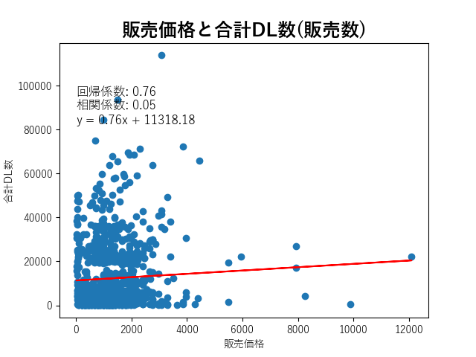
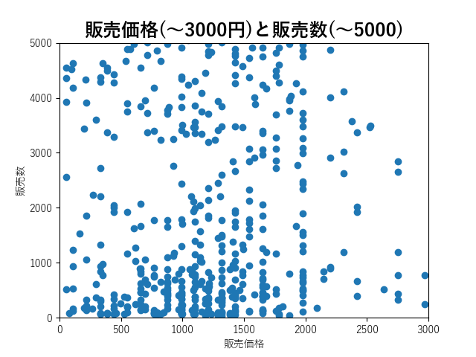
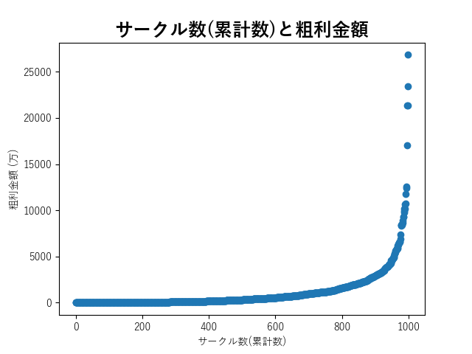
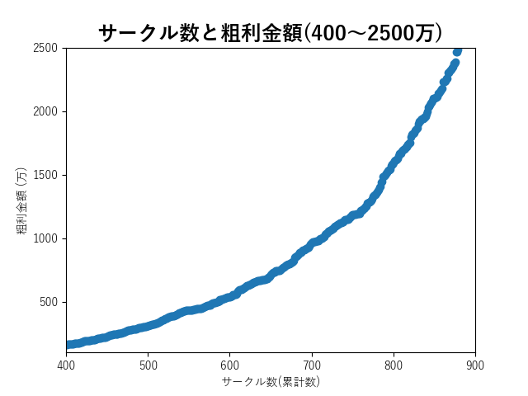
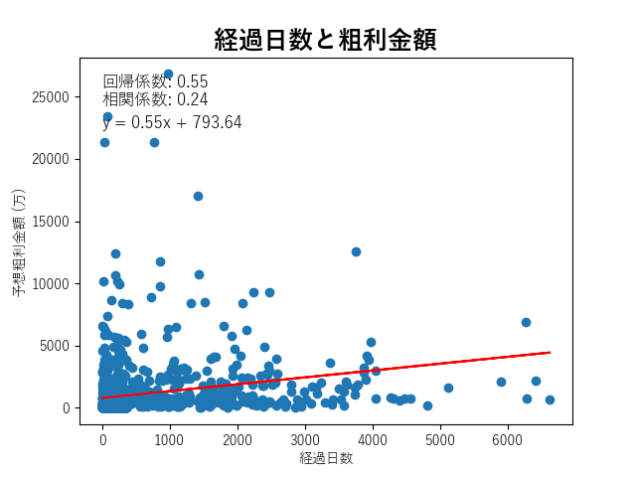
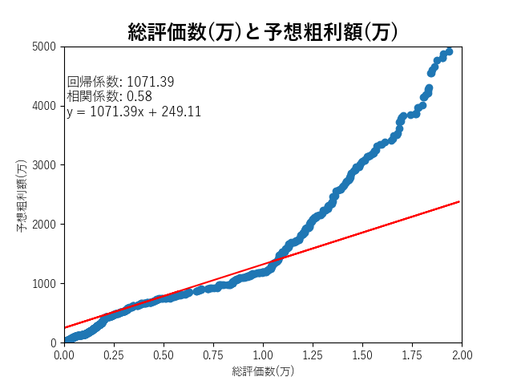
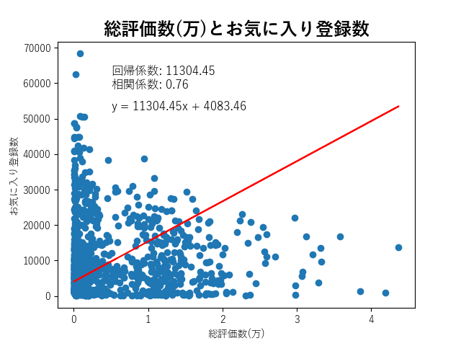
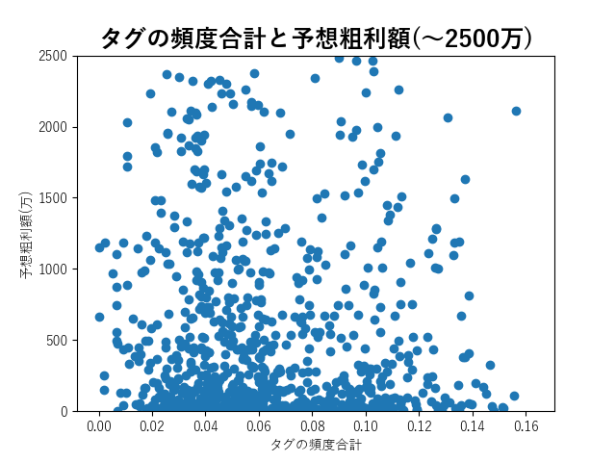
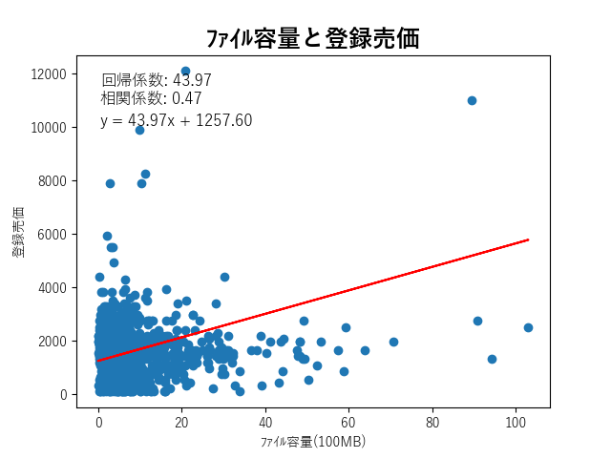
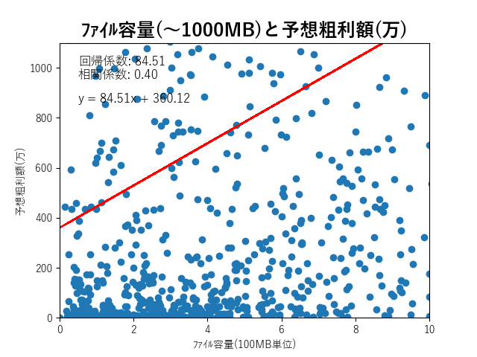
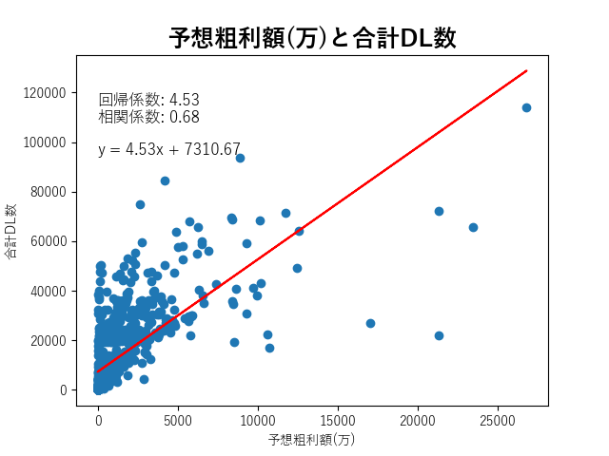
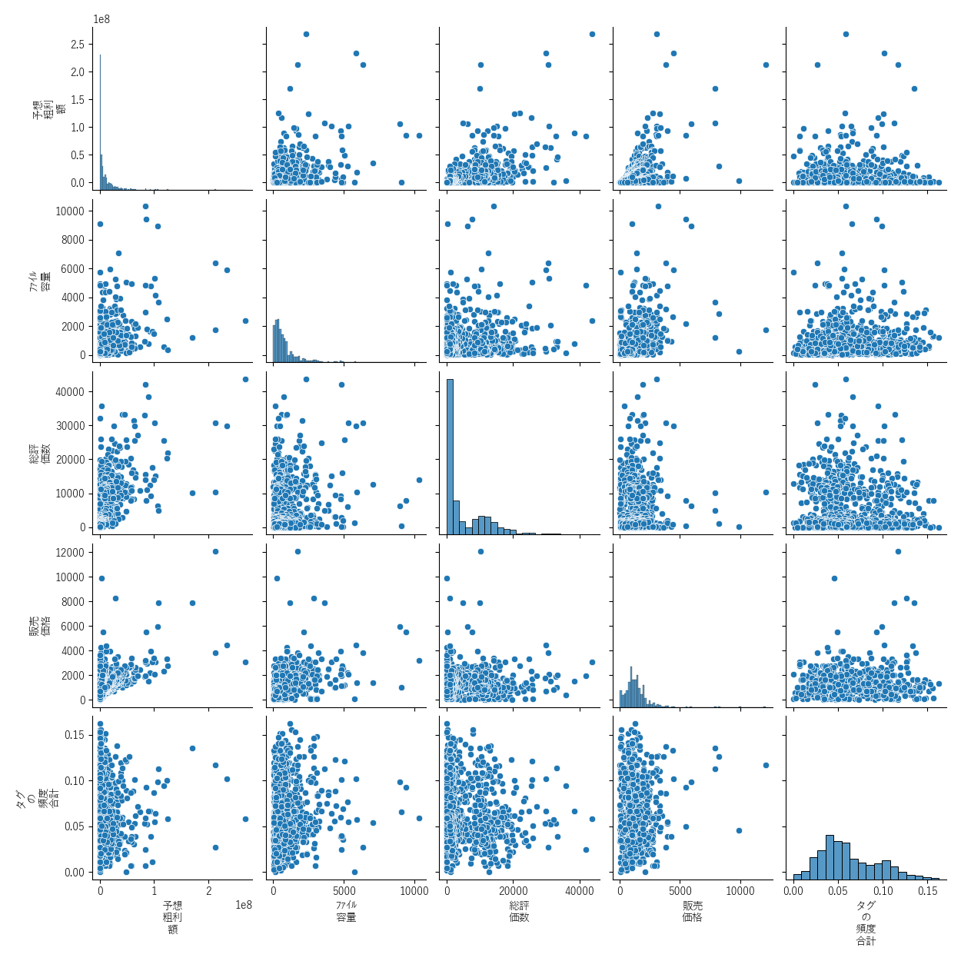

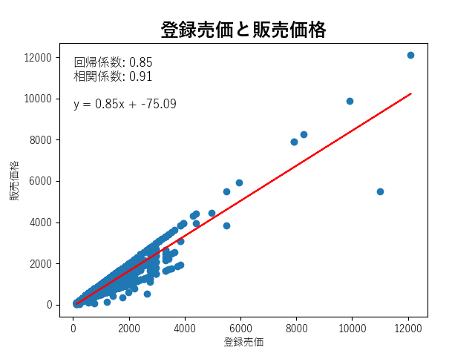
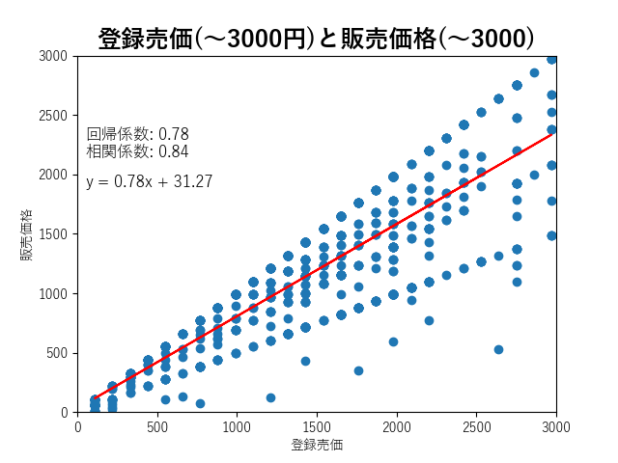
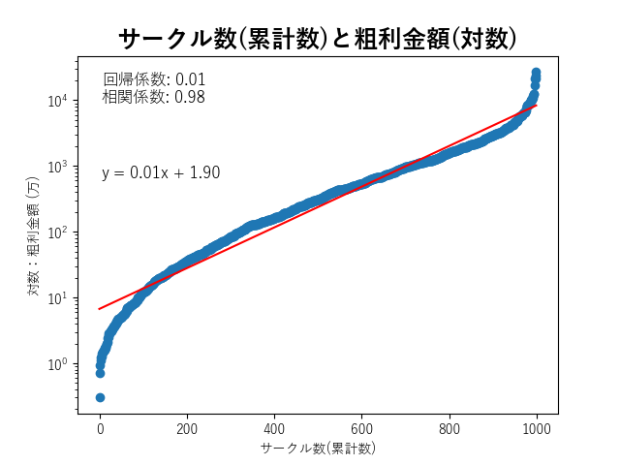
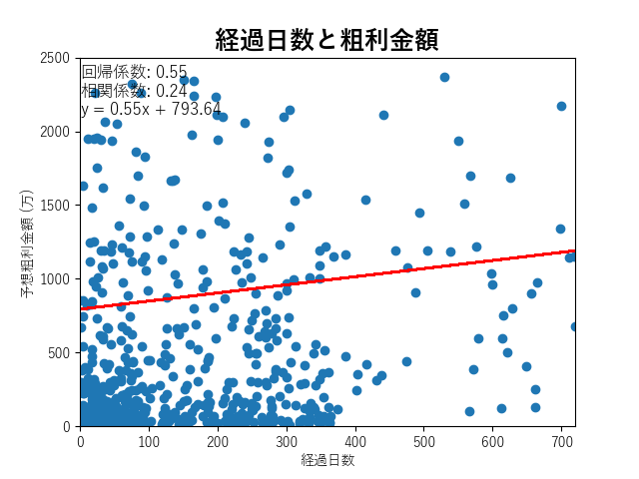
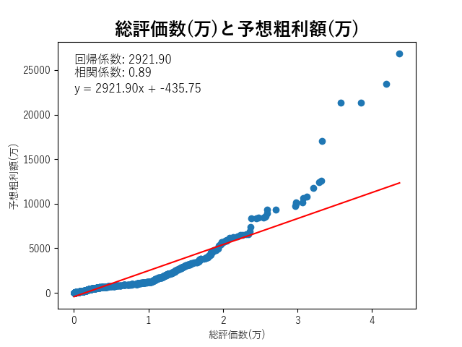
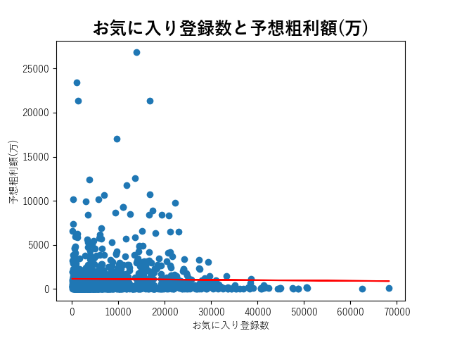
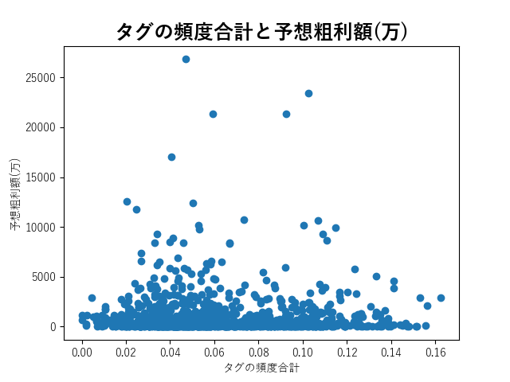
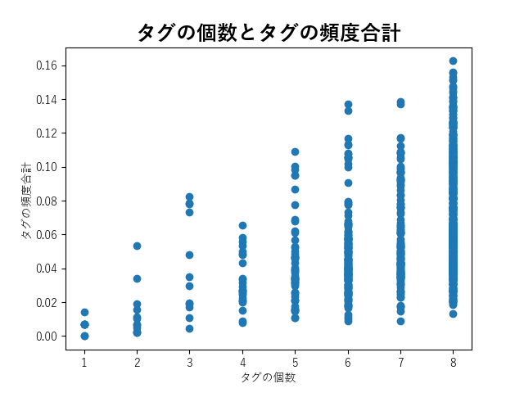
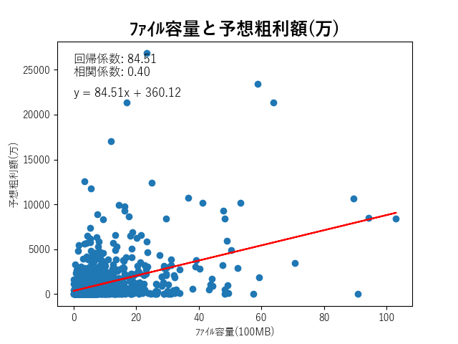
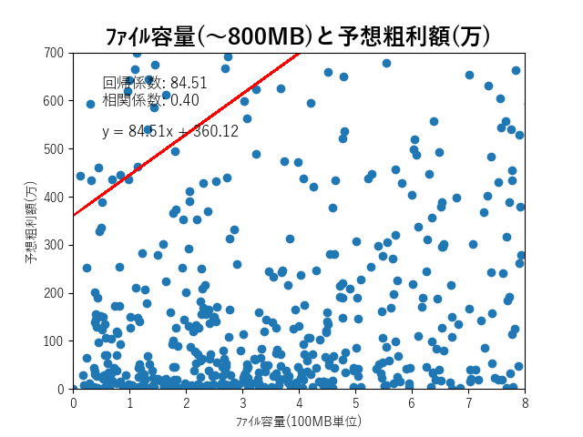
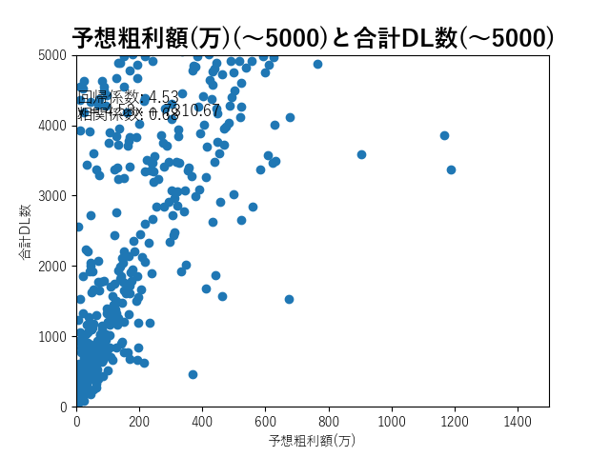

 | No | 24 時間 ﾗﾝ ｷﾝｸﾞ | 週間 ﾗﾝ ｷﾝｸﾞ | 月間 ﾗﾝ ｷﾝｸﾞ | DL ｻｲﾄ 専売 | 商品名 | 新旧 表記 | ﾌﾞﾗﾝﾄﾞ名 | ゲーム ｼﾞｬﾝﾙ | ﾄｰﾀﾙ 販売数 | 販売 価格 | 登録 売価 | 割 引 率 | 予想 粗利 額 | ｼﾞｬﾝﾙ タグ | タグ の 個数 | タグ の 頻度 合計 | 平均 評価 | 総評 価数 | お気に 入り 登録数 | まとめ 記事 登録数 | 配信 開始日 | 本ﾃﾞｰﾀ 作成日 との差 (日数) | ﾌｧｲﾙ 容量 | 商品 URL | ブランド URL | まとめ 記事 URL
1 | 1 | 1 | 1 | 1 | ○ | 幸せなニートの育て方 | ― | るりりソフト | シミュレーション音楽あり | 35056 | 1232 | 1540 | 20 | 27483904 | おさわり／汁/液大量／ロリ／日常/生活／同棲／睡眠姦／中出し | 7 | 0.0922 | 4.71 | 5704 | 31518 | 234 | 2023/8/5 | 25 | 456.26MB | https://www.dlsite.com/maniax/work/=/product_id/RJ01076970.html | https://www.dlsite.com/maniax/circle/profile/=/maker_id/RG01005717.html | https://ch.dlsite.com/antenna/1328694/contents?mode=matome
2 | 2 | 1 | 1 | 4 | ○ | ナイトメアナイト~聖なる騎士と堕欲の魔術~ | ― | うらやまや | ロールプレイング音声あり音楽あり | 13389 | 1980 | 2200 | 10 | 16870140 | 女主人公／きせかえ／戦士／ファンタジー／寝取られ／陵辱／メス堕ち／巨乳/爆乳 | 8 | 0.0441 | 4.79 | 1757 | 24608 | 187 | 2023/8/26 | 4 | 626.11MB | https://www.dlsite.com/maniax/work/=/product_id/RJ406400.html | https://www.dlsite.com/maniax/circle/profile/=/maker_id/RG56264.html | https://ch.dlsite.com/antenna/976510/contents?mode=matome
3 | 3 | 1 | 1 | 2 | ○ | ぼくのひみつの夏休み2 | ― | 幼心の君に | ロールプレイング音声あり音楽あり動画あり | 23052 | ― | 1980 | ― | 29045520 | 男主人公／断面図／アニメ／ロリ／ショタ／年上／おねショタ／中出し | 8 | 0.0989 | 4.69 | 4532 | 21855 | 247 | 2023/8/4 | 26 | 353.68MB | https://www.dlsite.com/maniax/work/=/product_id/RJ01057033.html | https://www.dlsite.com/maniax/circle/profile/=/maker_id/RG05073.html | https://ch.dlsite.com/antenna/1272669/contents?mode=matome
4 | 4 | 1 | 1 | 3 | ○ | アメリ・ブランシェットは何度も堕ちる ～カレドニー魔法学院と繰り返す一週間～ | ― | AVANTGARDE | ロールプレイング音声あり音楽あり | 16400 | ― | 1980 | ― | 20664000 | 男主人公／ピアス/装飾品／寝取られ／中出し／妊娠/孕ませ／複数プレイ/乱交／巨乳/爆乳／乳首/乳輪 | 8 | 0.0855 | 4.73 | 2340 | 28929 | 224 | 2023/8/23 | 7 | 1670.0MB | https://www.dlsite.com/maniax/work/=/product_id/RJ01006672.html | https://www.dlsite.com/maniax/circle/profile/=/maker_id/RG30588.html | https://ch.dlsite.com/antenna/1141974/contents?mode=matome
5 | 5 | 1 | 1 | 4 | × | 護身術道場 秘密のNTRレッスン -葵編- | ― | WAKUWAKU | シミュレーション | 15337 | ― | 330 | ― | 2530605 | 初体験／寝取り | 2 | 0.0069 | 4.6 | 1895 | 6110 | ― | 2023/8/11 | 19 | 23.56MB | https://www.dlsite.com/maniax/work/=/product_id/RJ01083821.html | https://www.dlsite.com/maniax/circle/profile/=/maker_id/RG73482.html | ―
6 | 6 | 1 | 1 | 1 | × | あまえんぼ冬 | ― | ドージンオトメ | シミュレーション音声あり | 59237 | ― | 2200 | ― | 93061327 | ドット／アニメ／年上／姉妹／おねショタ／中出し | 6 | 0.0666 | 4.9 | 12324 | 44336 | ― | 2023/7/14 | 47 | 1630.0MB | https://www.dlsite.com/maniax/work/=/product_id/RJ01043101.html | https://www.dlsite.com/maniax/circle/profile/=/maker_id/RG39871.html | ―
7 | 7 | 1 | 3 | 7 | ○ | 【Live2D×ASMR】ヤっちゃえ!ギャルちゃん ～お金も成績もえっちで解決～ | ― | ししどラボ | シミュレーション音声あり動画あり | 11480 | 968 | 1210 | 20 | 5556320 | アニメ／ASMR／ギャル／制服／売春/援交／ぶっかけ／中出し／巨乳/爆乳 | 8 | 0.0948 | 4.52 | 2154 | 13314 | 185 | 2023/8/2 | 28 | 1890.0MB | https://www.dlsite.com/maniax/work/=/product_id/RJ01032251.html | https://www.dlsite.com/maniax/circle/profile/=/maker_id/RG73902.html | https://ch.dlsite.com/antenna/1207917/contents?mode=matome
8 | 8 | 1 | 1 | 7 | × | Ruled by Rule ～規則支配～ | ― | KineticDog | ロールプレイング音楽あり | 9927 | 1683 | 1870 | 10 | 10631817 | 連続絶頂／アヘ顔／陵辱／レイプ／催眠／洗脳 | 6 | 0.05 | 4.36 | 1822 | 13467 | 143 | 2023/8/8 | 22 | 356.22MB | https://www.dlsite.com/maniax/work/=/product_id/RJ01073903.html | https://www.dlsite.com/maniax/circle/profile/=/maker_id/RG50573.html | https://ch.dlsite.com/antenna/1317042/contents?mode=matome
9 | 9 | 1 | 1 | 5 | ○ | バレないように裸コートで露出するセレカさん | ― | しーぶるそふと | アクション音楽あり | 9858 | 1881 | 2090 | 10 | 11800026 | 女主人公／3D作品／屋外／アヘ顔／オナニー／露出／巨乳/爆乳 | 7 | 0.0397 | 4.74 | 1654 | 12923 | 142 | 2023/8/10 | 20 | 1420.0MB | https://www.dlsite.com/maniax/work/=/product_id/RJ01062825.html | https://www.dlsite.com/maniax/circle/profile/=/maker_id/RG71896.html | https://ch.dlsite.com/antenna/1286855/contents?mode=matome
10 | 10 | 1 | 1 | 6 | ○ | ハーレム島へようこそ! | ― | Resta! | シミュレーション音楽あり | 9644 | ― | 1980 | ― | 12151440 | ハーレム／中出し／パイズリ／フェラチオ／淫乱／巨乳/爆乳／ぼて腹/妊婦／褐色/日焼け | 8 | 0.1056 | 4.56 | 1718 | 18957 | ― | 2023/8/9 | 21 | 793.62MB | https://www.dlsite.com/maniax/work/=/product_id/RJ01049120.html | https://www.dlsite.com/maniax/circle/profile/=/maker_id/RG58760.html | ―
11 | 11 | 1 | 1 | 1 | ○ | 護身術道場 秘密のNTRレッスン | ― | WAKUWAKU | シミュレーション音声あり音楽あり動画あり | 40568 | 2178 | 2420 | 10 | 63083240 | 男主人公／寝取り／緊縛／調教／淫乱／潮吹き／巨乳/爆乳 | 7 | 0.0306 | 4.66 | 8369 | 35202 | 382 | 2023/6/22 | 69 | 741.89MB | https://www.dlsite.com/maniax/work/=/product_id/RJ01053661.html | https://www.dlsite.com/maniax/circle/profile/=/maker_id/RG73482.html | https://ch.dlsite.com/antenna/1267803/contents?mode=matome
12 | 12 | 2 | 6 | 15 | × | 満車率300% 弐:Append.2 ハコヅメ連結ぱっち | ― | ベルゼブブ | シミュレーション音声あり音楽あり動画あり | 7623 | ― | 110 | ― | 419265 | おっぱい／中出し／陵辱／フェラチオ／痴漢／淫乱／青姦／強制/無理矢理 | 8 | 0.1479 | 4.67 | 1048 | 1359 | 52 | 2023/8/8 | 22 | 3110.0MB | https://www.dlsite.com/maniax/work/=/product_id/RJ01026171.html | https://www.dlsite.com/maniax/circle/profile/=/maker_id/RG05096.html | https://ch.dlsite.com/antenna/1350488/contents?mode=matome
13 | 13 | 2 | 3 | 21 | × | 黒の征服王 Lord of Tartanova | ― | ネガティブギャング | シミュレーション音楽あり | 3761 | ― | 1870 | ― | 4475590 | 女王様/お姫様／エルフ/妖精／メイド／純愛／快楽堕ち／調教／巨乳/爆乳／処女 | 8 | 0.0235 | 4.65 | 512 | 9121 | 90 | 2023/8/24 | 6 | 630.55MB | https://www.dlsite.com/maniax/work/=/product_id/RJ01080136.html | https://www.dlsite.com/maniax/circle/profile/=/maker_id/RG06566.html | https://ch.dlsite.com/antenna/1342185/contents?mode=matome
14 | 14 | 1 | 3 | 8 | × | トライアド・リリーティア | ― | 4H | ロールプレイング音声あり音楽あり | 7378 | ― | 2530 | ― | 13332046 | 女主人公／きせかえ／変身ヒロイン／魔法少女／露出／羞恥/恥辱 | 6 | 0.0264 | 4.63 | 1516 | 11791 | 185 | 2023/8/3 | 27 | 2860.0MB | https://www.dlsite.com/maniax/work/=/product_id/RJ01017228.html | https://www.dlsite.com/maniax/circle/profile/=/maker_id/RG10843.html | https://ch.dlsite.com/antenna/1157823/contents?mode=matome
15 | 15 | 2 | 6 | 11 | ○ | 6月の君と僕 | ― | こぐま企画 | シミュレーション音楽あり | 6341 | ― | 1650 | ― | 6658050 | 断面図／ドット／セーラー服／学校/学園／純愛／ハーレム／複数プレイ/乱交 | 7 | 0.0427 | 4.48 | 1160 | 13131 | 111 | 2023/8/8 | 22 | 109.58MB | https://www.dlsite.com/maniax/work/=/product_id/RJ01081508.html | https://www.dlsite.com/maniax/circle/profile/=/maker_id/RG56248.html | https://ch.dlsite.com/antenna/1342422/contents?mode=matome
16 | 16 | 1 | 1 | 1 | ○ | エクリプスの魔女 | ― | ONEONE1 | ロールプレイング音声あり音楽あり動画あり | 30814 | 3960 | 4400 | 10 | 93304792 | 女主人公／断面図／魔法使い/魔女／売春/援交／妊娠/孕ませ／露出／輪姦／巨乳/爆乳 | 8 | 0.0388 | 4.74 | 9218 | 35469 | 477 | 2023/5/31 | 91 | 4790.0MB | https://www.dlsite.com/maniax/work/=/product_id/RJ01059576.html | https://www.dlsite.com/maniax/circle/profile/=/maker_id/RG16945.html | https://ch.dlsite.com/antenna/1278013/contents?mode=matome
17 | 17 | 1 | 1 | 2 | ○ | ダンジョンウィズガール | ― | ただただ愚か | ロールプレイング音楽あり動画あり | 30651 | ― | 1980 | ― | 38620260 | 男主人公／ギャル／ラブラブ/あまあま／睡眠姦／中出し／パイズリ／フェラチオ／巨乳/爆乳 | 8 | 0.1193 | 4.77 | 8543 | 40888 | ― | 2023/7/1 | 60 | 1110.0MB | https://www.dlsite.com/maniax/work/=/product_id/RJ402299.html | https://www.dlsite.com/maniax/circle/profile/=/maker_id/RG67089.html | ―
18 | 18 | 3 | 5 | 13 | ○ | ウラ撮り ～隠しカメラで家の中を撮りまくれ!～ | ― | あすなろ工業 | シミュレーション音楽あり動画あり | 5749 | ― | 1540 | ― | 5634020 | おさわり／おっぱい／ロリ／パンツ／ぶっかけ／盗撮 | 6 | 0.062 | 4.3 | 853 | 8366 | 102 | 2023/8/10 | 20 | 307.89MB | https://www.dlsite.com/maniax/work/=/product_id/RJ416103.html | https://www.dlsite.com/maniax/circle/profile/=/maker_id/RG65079.html | https://ch.dlsite.com/antenna/1013708/contents?mode=matome
19 | 19 | 2 | 9 | 78 | ○ | モブ娘牧場 どぴゅどぴゅクリッカー | ― | おいなりソフト(肩引こ) | シミュレーション音楽あり | 2764 | 924 | 1320 | 30 | 1276968 | 着衣／おさわり／きせかえ／メイド／パイズリ／搾乳／青姦／巨乳/爆乳 | 8 | 0.0368 | 4.26 | 388 | 4538 | 79 | 2023/8/25 | 5 | 222.99MB | https://www.dlsite.com/maniax/work/=/product_id/RJ01077337.html | https://www.dlsite.com/maniax/circle/profile/=/maker_id/RG52965.html | https://ch.dlsite.com/antenna/1327515/contents?mode=matome
20 | 20 | 1 | 1 | 1 | ○ | ループトレイン -痴漢アプリであの娘にイタズラ!- | ― | Mistilteinn | シミュレーション音声あり音楽あり | 27168 | 2475 | 2750 | 10 | 48005856 | おさわり／3D作品／ロリ／中出し／痴漢／盗撮／催眠／乳首責め | 8 | 0.0896 | 4.57 | 4736 | 27422 | 296 | 2023/7/30 | 31 | 548.55MB | https://www.dlsite.com/maniax/work/=/product_id/RJ01073609.html | https://www.dlsite.com/maniax/circle/profile/=/maker_id/RG59939.html | https://ch.dlsite.com/antenna/1316759/contents?mode=matome
21 | 21 | 5 | 15 | 27 | ○ | サキュバスの夢に囚われてしまった! | ― | からあげカタパルト | ロールプレイング音楽あり | 5402 | ― | 550 | ― | 1485550 | 逆転無し／ドット／ツクール／サキュバス/淫魔／逆レイプ／男性受け／巨乳/爆乳／ムチムチ | 8 | 0.0264 | 4.62 | 1151 | 3245 | 92 | 2023/8/1 | 29 | 114.96MB | https://www.dlsite.com/maniax/work/=/product_id/RJ01079783.html | https://www.dlsite.com/maniax/circle/profile/=/maker_id/RG01006042.html | https://ch.dlsite.com/antenna/1333953/contents?mode=matome
22 | 22 | 2 | 6 | 54 | ○ | NTRポリス 未来特警ルリサクラ | ― | OreNo小屋 | ロールプレイング音声あり音楽あり | 2662 | ― | 1430 | ― | 2422420 | お尻/ヒップ／お姉さん／警察/刑事／寝取られ／アヘ顔／スパンキング／ムチムチ | 7 | 0.0348 | 4.66 | 347 | 5246 | 91 | 2023/8/24 | 6 | 740.79MB | https://www.dlsite.com/maniax/work/=/product_id/RJ01084678.html | https://www.dlsite.com/maniax/circle/profile/=/maker_id/RG47855.html | https://ch.dlsite.com/antenna/1349437/contents?mode=matome
23 | 23 | 6 | 11 | 27 | ○ | 新妻クロエが堕ちるまで | ― | スタジオVR | ロールプレイング音声あり音楽あり | 5208 | 1144 | 1430 | 20 | 3791424 | 女主人公／きせかえ／道具/異物／人妻／風俗/ソープ／寝取られ／快楽堕ち／搾乳 | 8 | 0.0306 | 4.66 | 1318 | 10054 | ― | 2023/8/5 | 25 | 791.14MB | https://www.dlsite.com/maniax/work/=/product_id/RJ01079973.html | https://www.dlsite.com/maniax/circle/profile/=/maker_id/RG69847.html | ―
24 | 24 | 2 | 6 | 15 | ○ | Divagate | ― | ■■■□□ NOWLOADING | アドベンチャー音楽あり | 4816 | ― | 1760 | ― | 5393920 | おっぱい／おやじ／ヤリチン/プレイボーイ／寝取られ／ロングヘア／巨乳/爆乳／陰毛/腋毛／処女 | 8 | 0.0408 | 4.67 | 1241 | 5785 | 128 | 2023/8/1 | 29 | 776.15MB | https://www.dlsite.com/maniax/work/=/product_id/RJ435112.html | https://www.dlsite.com/maniax/circle/profile/=/maker_id/RG30633.html | https://ch.dlsite.com/antenna/1113321/contents?mode=matome
25 | 25 | 1 | 2 | 3 | ○ | 異世界の創造者 | ― | くえたろう | ロールプレイング音楽あり | 22275 | ― | 1870 | ― | 26507250 | 女主人公／男主人公／ファンタジー | 3 | 0.0192 | 4.74 | 3872 | 17674 | ― | 2023/7/8 | 53 | 97.03MB | https://www.dlsite.com/maniax/work/=/product_id/RJ01038533.html | https://www.dlsite.com/maniax/circle/profile/=/maker_id/RG75433.html | ―
26 | 26 | 2 | 7 | 17 | ○ | 淫闘ダンジョン | ― | 他力本願 | ロールプレイング音声あり音楽あり | 3727 | ― | 1980 | ― | 4696020 | 逆転無し／おっぱい／サキュバス/淫魔／色仕掛け／足コキ／パイズリ／逆レイプ／男性受け | 8 | 0.0717 | 4.58 | 731 | 6108 | 121 | 2023/8/11 | 19 | 1290.0MB | https://www.dlsite.com/maniax/work/=/product_id/RJ280042.html | https://www.dlsite.com/maniax/circle/profile/=/maker_id/RG37873.html | https://ch.dlsite.com/antenna/549963/contents?mode=matome
27 | 27 | 1 | 10 | 25 | ○ | 爆乳JK雨宮歩美の恩返し | ― | もりむち | ロールプレイング音声あり音楽あり動画あり | 3690 | 1760 | 2200 | 20 | 4132800 | 男主人公／断面図／ツクール／学校/学園／寝取られ／快楽堕ち／妊娠/孕ませ／巨乳/爆乳 | 8 | 0.0417 | 4.17 | 733 | 6665 | 143 | 2023/8/10 | 20 | 2050.0MB | https://www.dlsite.com/maniax/work/=/product_id/RJ01081687.html | https://www.dlsite.com/maniax/circle/profile/=/maker_id/RG57748.html | https://ch.dlsite.com/antenna/1339949/contents?mode=matome
28 | 28 | 1 | 1 | 2 | ○ | ケイドロ | ― | ヘキサゴン | ロールプレイング音声あり音楽あり動画あり | 17746 | ― | 2420 | ― | 30665088 | 女主人公／断面図／警察/刑事／コスプレ／中出し／レイプ／逆レイプ／ショートカット | 8 | 0.0872 | 4.65 | 4923 | 24241 | 287 | 2023/6/9 | 82 | 3890.0MB | https://www.dlsite.com/maniax/work/=/product_id/RJ408810.html | https://www.dlsite.com/maniax/circle/profile/=/maker_id/RG63069.html | https://ch.dlsite.com/antenna/982090/contents?mode=matome
29 | 29 | 1 | 10 | 70 | × | Grand Order 麻雀 合体版 | ― | SPLUSH WAVE | テーブル音声あり音楽あり | 1671 | 1925 | 2750 | 30 | 2046975 | 陵辱／フェラチオ／羞恥/恥辱／アナル／パイパン／処女 | 6 | 0.0647 | 4.73 | 120 | 3831 | ― | 2023/8/29 | 1 | 1880.0MB | https://www.dlsite.com/maniax/work/=/product_id/RJ01092687.html | https://www.dlsite.com/maniax/circle/profile/=/maker_id/RG06902.html | ―
30 | 30 | 1 | 4 | 39 | × | ドミネートプラン | ― | 破顔研 | ロールプレイング音声あり音楽あり | 3078 | ― | 1540 | ― | 3016440 | 女主人公／お尻/ヒップ／お姉さん／丸呑み／アナル／異種姦／乳首責め | 7 | 0.0427 | 4.47 | 744 | 4003 | ― | 2023/8/16 | 14 | 160.3MB | https://www.dlsite.com/maniax/work/=/product_id/RJ411294.html | https://www.dlsite.com/maniax/circle/profile/=/maker_id/RG28676.html | ―
31 | 31 | 7 | 14 | 31 | ○ | Dungeon of Meat 食肉のダンジョン | ― | ぽむぽむペイン | アクション音声あり | 3071 | ― | 1760 | ― | 3439520 | 女主人公／断面図／3D作品／異種姦／猟奇／人体改造／血液/流血／リョナ | 8 | 0.0241 | 4.4 | 553 | 5510 | ― | 2023/7/31 | 30 | 1220.0MB | https://www.dlsite.com/maniax/work/=/product_id/RJ01080759.html | https://www.dlsite.com/maniax/circle/profile/=/maker_id/RG38457.html | ―
32 | 32 | 1 | 2 | 4 | ○ | ☆援助妊娠學園☆ V1.2 | ― | Lemon H Games | ロールプレイング音楽あり動画あり | 14707 | ― | 1980 | ― | 18530820 | シリーズもの／3D作品／熟女／学校/学園／売春/援交／妊娠/孕ませ／アナル／巨乳/爆乳 | 8 | 0.0552 | 4.41 | 2417 | 17359 | 184 | 2023/7/28 | 33 | 3240.0MB | https://www.dlsite.com/maniax/work/=/product_id/RJ01079745.html | https://www.dlsite.com/maniax/circle/profile/=/maker_id/RG01001978.html | https://ch.dlsite.com/antenna/1334079/contents?mode=matome
33 | 33 | 1 | 17 | ― | ○ | L-BlueQuest | ― | さーくる亀 | ロールプレイング音楽あり | 1472 | 1320 | 1650 | 20 | 1236480 | 女主人公／寝取られ／陵辱／淫乱／羞恥/恥辱／催眠 | 6 | 0.0501 | 4.34 | 167 | 2120 | 18 | 2023/8/29 | 1 | 2210.0MB | https://www.dlsite.com/maniax/work/=/product_id/RJ01093727.html | https://www.dlsite.com/maniax/circle/profile/=/maker_id/RG15237.html | https://ch.dlsite.com/antenna/1371461/contents?mode=matome
34 | 34 | 1 | 6 | 41 | ○ | サイレントピル エロサバイバー | ― | サークル1号 | ロールプレイング音楽あり | 2915 | 1584 | 1980 | 20 | 2938320 | 女主人公／おっぱい／ツクール／警察/刑事／SF／妊娠/孕ませ／出産／異種姦 | 8 | 0.0554 | 4.56 | 561 | 5496 | 87 | 2023/8/18 | 12 | 2270.0MB | https://www.dlsite.com/maniax/work/=/product_id/RJ01086502.html | https://www.dlsite.com/maniax/circle/profile/=/maker_id/RG12264.html | https://ch.dlsite.com/antenna/1355122/contents?mode=matome
35 | 35 | 1 | 9 | 46 | × | 先輩と不思議な島Ver1.1 | ― | ルフトソフト | ロールプレイング音楽あり | 2844 | 1408 | 1760 | 20 | 2548224 | 女主人公／サキュバス/淫魔／恋人同士／百合／レズ/女同士 | 5 | 0.0214 | 4.45 | 454 | 7405 | 113 | 2023/8/19 | 11 | 527.1MB | https://www.dlsite.com/maniax/work/=/product_id/RJ424211.html | https://www.dlsite.com/maniax/circle/profile/=/maker_id/RG39885.html | https://ch.dlsite.com/antenna/1038162/contents?mode=matome
36 | 36 | 2 | 4 | 31 | ○ | 攫われた後輩を救え!巨乳生徒会長 莉緒～誘拐犯を成敗して学園に秩序を!～ | ― | Starlit Sky | ロールプレイング音声あり音楽あり動画あり | 2782 | 1936 | 2420 | 20 | 3427424 | 女主人公／断面図／学生／手コキ／足コキ／中出し／パイズリ／巨乳/爆乳 | 8 | 0.0977 | 4.53 | 430 | 7626 | ― | 2023/8/23 | 7 | 3000.0MB | https://www.dlsite.com/maniax/work/=/product_id/RJ01026719.html | https://www.dlsite.com/maniax/circle/profile/=/maker_id/RG17942.html | ―
37 | 37 | 1 | 1 | 5 | × | 満車率300% 弐:Append.1 保母さん連結ぱっち | ― | ベルゼブブ | シミュレーション音声あり音楽あり動画あり | 13821 | 55 | 110 | 50 | 373167 | 電車／中出し／フェラチオ／痴漢／露出／青姦／羞恥/恥辱／強制/無理矢理 | 8 | 0.1136 | 4.64 | 2877 | 2691 | ― | 2023/6/13 | 78 | 2880.0MB | https://www.dlsite.com/maniax/work/=/product_id/RJ01026164.html | https://www.dlsite.com/maniax/circle/profile/=/maker_id/RG05096.html | ―
38 | 38 | 3 | 4 | 8 | × | Handyman Legend ハンディマン・レジェンド | ― | 超真剣Studio | ロールプレイング音声あり音楽あり動画あり | 13611 | 990 | 1100 | 10 | 6737445 | 断面図／ドット／アニメ／学生／OL／寝取られ／中出し／フェラチオ | 8 | 0.109 | 4.57 | 3197 | 14875 | ― | 2023/6/9 | 82 | 145.66MB | https://www.dlsite.com/maniax/work/=/product_id/RJ01036146.html | https://www.dlsite.com/maniax/circle/profile/=/maker_id/RG68346.html | ―
39 | 39 | 1 | 2 | 3 | ○ | セイントギアフォース | ― | メタモルフォーゼ | ロールプレイング音楽あり | 13508 | ― | 1980 | ― | 17020080 | 連続絶頂／首輪/鎖/拘束具／道具/異物／陵辱／拘束／強制/無理矢理／機械姦／異種姦 | 8 | 0.056 | 4.5 | 4050 | 17764 | 242 | 2023/6/28 | 63 | 850.64MB | https://www.dlsite.com/maniax/work/=/product_id/RJ01002988.html | https://www.dlsite.com/maniax/circle/profile/=/maker_id/RG53683.html | https://ch.dlsite.com/antenna/1138089/contents?mode=matome
40 | 40 | 5 | 33 | ― | × | エロじゃんけん GHOST編 | ― | JERMANEELS | その他ゲーム音楽あり動画あり | 1235 | ― | 110 | ― | 67925 | 汁/液大量／ドット／幽霊／ぶっかけ／中出し／パイズリ／巨乳/爆乳／ムチムチ | 8 | 0.0874 | 4.8 | 188 | 922 | ― | 2023/8/27 | 3 | 120.52MB | https://www.dlsite.com/maniax/work/=/product_id/RJ01092576.html | https://www.dlsite.com/maniax/circle/profile/=/maker_id/RG04158.html | ―
41 | 41 | 1 | 1 | 3 | × | 錬金術師エマの借金返済物語 | ― | 萌工房 | ロールプレイング音声あり音楽あり | 12051 | 2673 | 2970 | 10 | 23005359 | 女主人公／売春/援交／妊娠/孕ませ／陵辱／露出／奴隷／レイプ／異種姦 | 8 | 0.0606 | 4.47 | 3405 | 19022 | ― | 2023/7/8 | 53 | 1830.0MB | https://www.dlsite.com/maniax/work/=/product_id/RJ01026771.html | https://www.dlsite.com/maniax/circle/profile/=/maker_id/RG53217.html | ―
42 | 42 | 5 | 24 | 55 | ○ | 寝取島 -NTR CAST AWAY- | ― | わんコイン | ロールプレイング音楽あり | 2349 | ― | 1980 | ― | 2959740 | 着衣／男主人公／ツクール／ファンタジー／寝取られ／レズ/女同士／羞恥/恥辱／アナル | 8 | 0.066 | 4.24 | 479 | 5844 | ― | 2023/8/12 | 18 | 652.97MB | https://www.dlsite.com/maniax/work/=/product_id/RJ01032250.html | https://www.dlsite.com/maniax/circle/profile/=/maker_id/RG54141.html | ―
43 | 43 | 14 | 34 | 67 | × | 淫魔の揺籃~小さな淫魔とモンスター娘の楽園 | ― | とりさんのゲーム製作所 | ロールプレイング音楽あり動画あり | 2331 | ― | 1540 | ― | 2284380 | 男主人公／逆転無し／連続絶頂／ロリ／SM／逆レイプ／男性受け／潮吹き | 8 | 0.058 | 4.35 | 430 | 3458 | ― | 2023/8/11 | 19 | 510.17MB | https://www.dlsite.com/maniax/work/=/product_id/RJ01073908.html | https://www.dlsite.com/maniax/circle/profile/=/maker_id/RG01005512.html | ―
44 | 44 | 1 | 3 | 12 | × | カリンズ・プリズン ジムトレーナーDLC | ― | Remtairy (レムテイリー) | ロールプレイング音声あり音楽あり | 11575 | 275 | 550 | 50 | 1585775 | 淫語／ぶっかけ／パイズリ／輪姦／異種姦 | 5 | 0.0468 | 4.73 | 3047 | 3849 | ― | 2023/6/2 | 89 | 172.4MB | https://www.dlsite.com/maniax/work/=/product_id/RJ01063435.html | https://www.dlsite.com/maniax/circle/profile/=/maker_id/RG46367.html | ―
45 | 45 | 4 | 17 | 91 | ○ | 淫罠ダンジョン～聖女パーティー女体箱詰め～ | ― | ヴァルキリーアリーナ運営 | シミュレーション音楽あり | 2114 | 1089 | 1210 | 10 | 1465002 | 男主人公／ツクール／3D作品／ピアス/装飾品／首輪/鎖/拘束具／ファンタジー／中出し／催眠 | 8 | 0.0854 | 4.47 | 346 | 1844 | ― | 2023/8/20 | 10 | 504.35MB | https://www.dlsite.com/maniax/work/=/product_id/RJ01072831.html | https://www.dlsite.com/maniax/circle/profile/=/maker_id/RG68369.html | ―
46 | 46 | 2 | 3 | 9 | × | 奉仕人形のいる部屋からの脱出 | ― | 桃山プロダクション | アドベンチャー音声あり音楽あり動画あり | 10383 | 605 | 1210 | 50 | 3135666 | おっぱい／3D作品／ロボット/アンドロイド／中出し／パイズリ／フェラチオ／口内射精／巨乳/爆乳 | 8 | 0.135 | 4.43 | 2365 | 8145 | 109 | 2023/6/23 | 68 | 384.23MB | https://www.dlsite.com/maniax/work/=/product_id/RJ01067507.html | https://www.dlsite.com/maniax/circle/profile/=/maker_id/RG45646.html | https://ch.dlsite.com/antenna/1305830/contents?mode=matome
47 | 47 | 15 | 44 | ― | × | 感覚遮断堕とし穴シュミレーター | ― | 苦悩の☆ | シミュレーション音楽あり | 2071 | ― | 660 | ― | 683430 | 女主人公／マニアック/変態／連続絶頂／快楽堕ち／アヘ顔／触手／巨乳/爆乳 | 7 | 0.0389 | 4.07 | 479 | 2156 | 66 | 2023/7/31 | 30 | 461.32MB | https://www.dlsite.com/maniax/work/=/product_id/RJ01077239.html | https://www.dlsite.com/maniax/circle/profile/=/maker_id/RG18208.html | https://ch.dlsite.com/antenna/1330986/contents?mode=matome
48 | 48 | 1 | 2 | 5 | × | 異世界に来た触手星人が娼館経営で征服ライフ | ― | あせろら | ロールプレイング音声あり音楽あり動画あり | 9787 | ― | 2200 | ― | 15375377 | アニメ／SF／ファンタジー／妊娠/孕ませ／陵辱／淫乱／触手／異種姦 | 8 | 0.0652 | 4.56 | 2261 | 14249 | 193 | 2023/7/28 | 33 | 1370.0MB | https://www.dlsite.com/maniax/work/=/product_id/RJ01072550.html | https://www.dlsite.com/maniax/circle/profile/=/maker_id/RG25631.html | https://ch.dlsite.com/antenna/1313060/contents?mode=matome
49 | 49 | 8 | 23 | 96 | ○ | 淫獄帝国～新妻英雄に迫る洗脳凌辱～ | ― | ブララック | ロールプレイング音声あり音楽あり | 1939 | 1089 | 1210 | 10 | 1343727 | 女主人公／寝取られ／アヘ顔／陵辱／調教／催眠／洗脳／オホ声 | 8 | 0.0571 | 4.36 | 329 | 4809 | 79 | 2023/8/19 | 11 | 682.48MB | https://www.dlsite.com/maniax/work/=/product_id/RJ01081992.html | https://www.dlsite.com/maniax/circle/profile/=/maker_id/RG71677.html | https://ch.dlsite.com/antenna/1344747/contents?mode=matome
50 | 50 | 4 | 17 | 53 | × | ホントノキモチぷらす | ― | 人生通行止め | アドベンチャー音声あり音楽あり | 1896 | ― | 1980 | ― | 2388960 | 女性視点／おっぱい／ウェイトレス／寝取られ／中出し／羞恥/恥辱／ボクっ娘／巨乳/爆乳 | 8 | 0.1043 | 4.74 | 437 | 4972 | ― | 2023/8/4 | 26 | 2680.0MB | https://www.dlsite.com/maniax/work/=/product_id/RJ01076102.html | https://www.dlsite.com/maniax/circle/profile/=/maker_id/RG04261.html | ―
51 | 51 | 1 | 2 | 3 | ○ | INNOCENT RULES | ― | リーフジオメトリ | ロールプレイング音楽あり | 9463 | ― | 1980 | ― | 11923380 | 男主人公／ショタ／男の娘／ファンタジー／淫乱／逆レイプ／男性受け／ムチムチ | 8 | 0.0481 | 4.83 | 3112 | 11563 | 228 | 2023/6/10 | 81 | 708.17MB | https://www.dlsite.com/maniax/work/=/product_id/RJ01040712.html | https://www.dlsite.com/maniax/circle/profile/=/maker_id/RG08405.html | https://ch.dlsite.com/antenna/1221343/contents?mode=matome
52 | 52 | 1 | 2 | 5 | × | 穢神楽～Aikagura～ | ― | アンホリクリエイション | アクション音声あり音楽あり動画あり | 9351 | ― | 2420 | ― | 16158528 | 女主人公／巫女／陵辱／触手／異種姦／黒髪／巨乳/爆乳 | 7 | 0.0364 | 4.61 | 2829 | 10620 | 147 | 2023/6/30 | 61 | 674.48MB | https://www.dlsite.com/maniax/work/=/product_id/RJ01064183.html | https://www.dlsite.com/maniax/circle/profile/=/maker_id/RG37948.html | https://ch.dlsite.com/antenna/1294001/contents?mode=matome
53 | 53 | 20 | 46 | ― | ○ | ハメ撮りシミュレーション | ― | エロフラ部 | シミュレーション | 1859 | ― | 220 | ― | 204490 | 着衣／おさわり／おっぱい／制服 | 4 | 0.0559 | 4.6 | 375 | 882 | ― | 2023/8/1 | 29 | 53.51MB | https://www.dlsite.com/maniax/work/=/product_id/RJ01080144.html | https://www.dlsite.com/maniax/circle/profile/=/maker_id/RG72490.html | ―
54 | 54 | 11 | 28 | 68 | ○ | 亜人島漂流記～不思議な島で小さな住人たちと交尾三昧～ | ― | テコキッズ | ロールプレイング音楽あり | 1857 | ― | 1650 | ― | 1949850 | ロリ／おもらし／手コキ／放尿/おしっこ／獣姦／乳首責め／褐色/日焼け／ムチムチ | 8 | 0.0422 | 4.6 | 436 | 5375 | 71 | 2023/8/13 | 17 | 1460.0MB | https://www.dlsite.com/maniax/work/=/product_id/RJ01079340.html | https://www.dlsite.com/maniax/circle/profile/=/maker_id/RG27160.html | https://ch.dlsite.com/antenna/1331948/contents?mode=matome
55 | 55 | 23 | ― | ― | ○ | ふたなり令嬢リリエラ ～3人の生オナホと大穴ダンジョンの冒険～ | ― | 未亜見あみ | ロールプレイング音声あり音楽あり | 1853 | ― | 1210 | ― | 1426810 | 女主人公／汁/液大量／連続絶頂／百合／レズ/女同士／巨乳/爆乳／フタナリ／巨根 | 8 | 0.0308 | 4.48 | 303 | 2869 | 67 | 2023/8/1 | 29 | 722MB | https://www.dlsite.com/maniax/work/=/product_id/RJ01057328.html | https://www.dlsite.com/maniax/circle/profile/=/maker_id/RG71612.html | https://ch.dlsite.com/antenna/1273259/contents?mode=matome
56 | 56 | 14 | 38 | 73 | × | 侵略戦線ジャングル・ジャンク (植民地支配RPG+調教SLG) | ― | 九嬢餡 | ロールプレイング音楽あり | 1791 | 1540 | 2200 | 30 | 1755180 | ミリタリー／戦場／ハーレム／レイプ／スレンダー／褐色/日焼け／拷問 | 7 | 0.018 | 4.25 | 325 | 3963 | 54 | 2023/8/11 | 19 | 1000.0MB | https://www.dlsite.com/maniax/work/=/product_id/RJ337557.html | https://www.dlsite.com/maniax/circle/profile/=/maker_id/RG45553.html | https://ch.dlsite.com/antenna/656217/contents?mode=matome
57 | 57 | 4 | 31 | ― | × | Grand Order 麻雀 Annex | ― | SPLUSH WAVE | テーブル音声あり音楽あり | 879 | 1386 | 1980 | 30 | 775278 | おっぱい／ファンタジー／中出し／羞恥/恥辱／パイパン／処女 | 6 | 0.1019 | 4.83 | 118 | 1939 | 30 | 2023/8/29 | 1 | 1180.0MB | https://www.dlsite.com/maniax/work/=/product_id/RJ01088503.html | https://www.dlsite.com/maniax/circle/profile/=/maker_id/RG06902.html | https://ch.dlsite.com/antenna/1362988/contents?mode=matome
58 | 58 | 17 | 47 | ― | ○ | となりのビ人妻 | ― | POME | シミュレーション音声あり | 879 | 1056 | 1320 | 20 | 590688 | おさわり／年上／人妻／スパッツ／日常/生活／浮気／睡眠姦／陰毛/腋毛 | 8 | 0.027 | 4.32 | 127 | 1161 | ― | 2023/8/26 | 4 | 559.8MB | https://www.dlsite.com/maniax/work/=/product_id/RJ01063038.html | https://www.dlsite.com/maniax/circle/profile/=/maker_id/RG55953.html | ―
59 | 59 | 2 | 4 | 11 | ○ | クリプトの引き裂き | ― | ちまラボ | ロールプレイング音楽あり | 8724 | 1188 | 1320 | 10 | 6595344 | 女主人公／サキュバス/淫魔／退廃/背徳/インモラル／色仕掛け／ファンタジー／寝取られ／悪堕ち | 7 | 0.0381 | 4.63 | 2736 | 13566 | 176 | 2023/6/30 | 61 | 452.21MB | https://www.dlsite.com/maniax/work/=/product_id/RJ01051075.html | https://www.dlsite.com/maniax/circle/profile/=/maker_id/RG01002092.html | https://ch.dlsite.com/antenna/1267854/contents?mode=matome
60 | 60 | 8 | 26 | 52 | × | 冒険者の宿へようこそ! 全室満室版 | ― | ぺぺろんちーの | シミュレーション音声あり音楽あり | 1684 | ― | 3190 | ― | 4107276 | 睡眠姦／中出し／妊娠/孕ませ／陵辱／フェラチオ／淫乱／強制/無理矢理／巨乳/爆乳 | 8 | 0.1271 | 4.42 | 224 | 3829 | ― | 2023/8/8 | 22 | 1010.0MB | https://www.dlsite.com/maniax/work/=/product_id/RJ01083499.html | https://www.dlsite.com/maniax/circle/profile/=/maker_id/RG24495.html | ―
61 | 61 | 11 | ― | ― | × | 衝撃!OL姉ちゃんのオフィスライブ配信~ | ― | KO社 | シミュレーション音楽あり動画あり | 824 | ― | 1210 | ― | 634480 | おもちゃ／実姉／OL／純愛／寝取られ／オナニー／金髪／巨乳/爆乳 | 8 | 0.0284 | 4.22 | 109 | 2042 | 39 | 2023/8/23 | 7 | 242.46MB | https://www.dlsite.com/maniax/work/=/product_id/RJ01090664.html | https://www.dlsite.com/maniax/circle/profile/=/maker_id/RG65646.html | https://ch.dlsite.com/antenna/1364462/contents?mode=matome
62 | 62 | 1 | 3 | 9 | × | 爆乳おばさんと夏の田舎性活 | ― | みかん畑 | シミュレーション音声あり音楽あり動画あり | 8167 | 1936 | 2420 | 20 | 10061744 | 男主人公／おっぱい／日常/生活／中出し／青姦／アナル／ぼて腹/妊婦／ムチムチ | 8 | 0.1057 | 4.66 | 1960 | 8591 | 160 | 2023/7/10 | 51 | 1030.0MB | https://www.dlsite.com/maniax/work/=/product_id/RJ01066136.html | https://www.dlsite.com/maniax/circle/profile/=/maker_id/RG56487.html | https://ch.dlsite.com/antenna/1298103/contents?mode=matome
63 | 63 | 11 | 38 | 84 | ○ | 悪天成敗マジカルティアス ～折れた正義と悪の紋章～ | ― | 鈴の音 | ロールプレイング音楽あり | 1612 | 1540 | 2200 | 30 | 1579760 | 女性視点／変身ヒロイン／寝取られ／中出し／陵辱／調教／羞恥/恥辱／悪堕ち | 8 | 0.1058 | 4.5 | 312 | 2110 | ― | 2023/8/12 | 18 | 741.89MB | https://www.dlsite.com/maniax/work/=/product_id/RJ01060098.html | https://www.dlsite.com/maniax/circle/profile/=/maker_id/RG36649.html | ―
64 | 64 | 12 | ― | ― | ○ | NTR常夏の孤島~大好きな幼馴染が僕より屈強な男に即落ちされた | ― | deepmark | ロールプレイング音声あり音楽あり | 793 | ― | 1100 | ― | 555100 | 寝取られ／母乳／放尿/おしっこ／スカトロ／巨乳/爆乳／ぼて腹/妊婦／陰毛/腋毛／ムチムチ | 8 | 0.027 | 4.12 | 95 | 2050 | 43 | 2023/8/24 | 6 | 254.64MB | https://www.dlsite.com/maniax/work/=/product_id/RJ01091680.html | https://www.dlsite.com/maniax/circle/profile/=/maker_id/RG65940.html | https://ch.dlsite.com/antenna/1367827/contents?mode=matome
65 | 65 | 3 | 13 | 34 | × | 王様ハーレムシュミレーション【ハレムキングダム】 ～Ruler of illusions～ | ― | R18エンタティメント | シミュレーション音声あり音楽あり動画あり | 1569 | ― | 3850 | ― | 4619136 | 男主人公／おさわり／アニメ／メイド／ハーレム／中出し／奴隷／強制/無理矢理 | 8 | 0.0856 | 4.34 | 294 | 4122 | ― | 2023/8/2 | 28 | 3190.0MB | https://www.dlsite.com/maniax/work/=/product_id/RJ01036873.html | https://www.dlsite.com/maniax/circle/profile/=/maker_id/RG71269.html | ―
66 | 66 | 1 | 5 | 13 | × | 魔法学園と淫欲のクリスタル | ― | スタジオVR | ロールプレイング音声あり音楽あり動画あり | 1569 | 1144 | 1430 | 20 | 1142232 | 女主人公／ドット／アニメ／ロリ／寝取られ／快楽堕ち／催眠／乳首/乳輪 | 8 | 0.0453 | 4.53 | 2319 | 12950 | ― | 2023/6/17 | 74 | 776.83MB | https://www.dlsite.com/maniax/work/=/product_id/RJ01059742.html | https://www.dlsite.com/maniax/circle/profile/=/maker_id/RG69847.html | ―
67 | 67 | 12 | 34 | 96 | ○ | 淫烈!!サキュバス拳法 | ― | もぐハチ | ロールプレイング音声あり音楽あり | 1447 | 1287 | 1980 | 35 | 1185093 | 女主人公／おっぱい／サキュバス/淫魔／色仕掛け／ファンタジー／アヘ顔／レイプ／逆レイプ | 8 | 0.0778 | 4.35 | 313 | 5290 | 85 | 2023/8/3 | 27 | 448.34MB | https://www.dlsite.com/maniax/work/=/product_id/RJ01063520.html | https://www.dlsite.com/maniax/circle/profile/=/maker_id/RG48754.html | https://ch.dlsite.com/antenna/1291592/contents?mode=matome
68 | 68 | 8 | 34 | ― | ○ | エルフと調教儀式 | ― | 見影 | シミュレーション音楽あり動画あり | 1381 | 1408 | 1760 | 20 | 1237376 | エルフ/妖精／顔射／中出し／監禁／アナル／ショートカット／ロングヘア／処女 | 8 | 0.0746 | 4.2 | 337 | 4535 | 81 | 2023/8/3 | 27 | 2090.0MB | https://www.dlsite.com/maniax/work/=/product_id/RJ01074279.html | https://www.dlsite.com/maniax/circle/profile/=/maker_id/RG46966.html | https://ch.dlsite.com/antenna/1318337/contents?mode=matome
69 | 69 | 1 | 6 | 16 | ○ | レベッカと淫呪の剣 | ― | キラ☆タマ | ロールプレイング音楽あり | 6709 | ― | 2200 | ― | 10539839 | 女主人公／おさわり／おっぱい／中出し／妊娠/孕ませ／陵辱／羞恥/恥辱／輪姦 | 8 | 0.1285 | 4.39 | 1658 | 11004 | ― | 2023/7/23 | 38 | 687.36MB | https://www.dlsite.com/maniax/work/=/product_id/RJ01070108.html | https://www.dlsite.com/maniax/circle/profile/=/maker_id/RG50187.html | ―
70 | 70 | 19 | 43 | ― | ○ | 寝取らせダンジョン -迷宮少女は人の夢を見るか- | ― | コキコキボイズ | ロールプレイング音楽あり | 1327 | 1144 | 1430 | 20 | 966056 | ビッチ／寝取られ／快楽堕ち／SM／調教／羞恥/恥辱／複数プレイ/乱交／アナル | 8 | 0.0625 | 4.34 | 204 | 3820 | ― | 2023/8/17 | 13 | 1460.0MB | https://www.dlsite.com/maniax/work/=/product_id/RJ01084561.html | https://www.dlsite.com/maniax/circle/profile/=/maker_id/RG01002109.html | ―
71 | 71 | 24 | 46 | ― | × | やさぐれ!!うさぎ性活【完成記念30%OFFセール♪】 | ― | ちょいや | シミュレーション音声あり音楽あり | 1269 | 616 | 880 | 30 | 390852 | おっぱい／コメディ／同棲／中出し／妊娠/孕ませ／獣耳／巨乳/爆乳／ムチムチ | 8 | 0.0956 | 4.49 | 215 | 2542 | ― | 2023/8/19 | 11 | 214.16MB | https://www.dlsite.com/maniax/work/=/product_id/RJ01071048.html | https://www.dlsite.com/maniax/circle/profile/=/maker_id/RG39727.html | ―
72 | 72 | 1 | 4 | 12 | ○ | ルトナーク・クエスト | ― | アイオライト | ロールプレイング | 6289 | ― | 2640 | ― | 11854765 | 女主人公／売春/援交／ファンタジー／中出し／フェラチオ／レイプ／異種姦／巨乳/爆乳 | 8 | 0.1192 | 4.5 | 1582 | 13026 | ― | 2023/7/20 | 41 | 1020.0MB | https://www.dlsite.com/maniax/work/=/product_id/RJ01066434.html | https://www.dlsite.com/maniax/circle/profile/=/maker_id/RG52861.html | ―
73 | 73 | 1 | 4 | 17 | ○ | We're HOP ～おっぱいプレスでハッピーにされちゃう!?～ | ― | むに工房 | ロールプレイング音楽あり | 6168 | ― | 990 | ― | 3053160 | 逆転無し／おっぱい／サキュバス/淫魔／ラブラブ/あまあま／おねショタ／ソフトエッチ／男性受け／巨乳/爆乳 | 8 | 0.0691 | 4.75 | 1930 | 7520 | ― | 2023/6/18 | 73 | 555.82MB | https://www.dlsite.com/maniax/work/=/product_id/RJ01051748.html | https://www.dlsite.com/maniax/circle/profile/=/maker_id/RG36988.html | ―
74 | 74 | 12 | ― | ― | ○ | 神隠し村 | ― | やさかSoft | ロールプレイング音楽あり | 610 | 1485 | 1650 | 10 | 576450 | 女主人公／妖怪／幽霊／セーラー服／オカルト／中出し／フェラチオ／アナル | 8 | 0.1061 | 4.4 | 89 | 3732 | ― | 2023/8/27 | 3 | 453.62MB | https://www.dlsite.com/maniax/work/=/product_id/RJ01073217.html | https://www.dlsite.com/maniax/circle/profile/=/maker_id/RG30713.html | ―
75 | 75 | 1 | 3 | 7 | ○ | 開花させてはいけない | ― | STARWORKS | シミュレーション音楽あり | 6032 | ― | 2750 | ― | 11846848 | 人妻／退廃/背徳/インモラル／寝取られ／妊娠/孕ませ／露出／羞恥/恥辱／巨乳/爆乳／ムチムチ | 8 | 0.0478 | 4.34 | 1771 | 9946 | ― | 2023/6/29 | 62 | 983.13MB | https://www.dlsite.com/maniax/work/=/product_id/RJ01049094.html | https://www.dlsite.com/maniax/circle/profile/=/maker_id/RG03755.html | ―
76 | 76 | 25 | ― | ― | ○ | 【VR】大江戸とりがーVR!! 〜タイムスリップしたら痴女集団に襲われてVRハーレム地獄?! | ― | しーきゅーしー・そふとうぇあ | シューティング音声あり音楽あり | 1206 | ― | 1980 | ― | 1519560 | 3D作品／色仕掛け／ハーレム／言葉責め／複数プレイ/乱交／逆レイプ／男性受け／巨大化 | 8 | 0.049 | 4.69 | 152 | 1409 | ― | 2023/8/11 | 19 | 3220.0MB | https://www.dlsite.com/maniax/work/=/product_id/RJ01070697.html | https://www.dlsite.com/maniax/circle/profile/=/maker_id/RG43429.html | ―
77 | 77 | ― | ― | ― | ○ | like heaven | ― | ミームミーム | ロールプレイング音声あり音楽あり | 1204 | ― | 1320 | ― | 1011360 | 女主人公／断面図／ギャル／妊娠/孕ませ／出産／モブ姦／巨乳/爆乳／フタナリ | 8 | 0.0265 | 4.21 | 163 | 2307 | ― | 2023/8/2 | 28 | 925.44MB | https://www.dlsite.com/maniax/work/=/product_id/RJ01081656.html | https://www.dlsite.com/maniax/circle/profile/=/maker_id/RG70365.html | ―
78 | 78 | 2 | 14 | 64 | ○ | キス魔サキュバスの巣からの脱出 | ― | ライツキャメラアクション | アクション音楽あり | 1187 | ― | 2750 | ― | 2331268 | 男主人公／3D作品／サキュバス/淫魔／スクール水着／ファンタジー／ハーレム／逆レイプ／男性受け | 8 | 0.0466 | 4.26 | 184 | 1781 | ― | 2023/8/18 | 12 | 355.59MB | https://www.dlsite.com/maniax/work/=/product_id/RJ01082138.html | https://www.dlsite.com/maniax/circle/profile/=/maker_id/RG45633.html | ―
79 | 79 | 7 | 24 | ― | × | デスゾーン・ガンスイーパー | ― | ティー・エンタ・ぴー | ロールプレイング音楽あり動画あり | 1187 | 1683 | 1870 | 10 | 1271277 | きせかえ／アニメ／巫女／シスター／ホラー／レイプ／放尿/おしっこ／ごっくん/食ザー | 8 | 0.0305 | 4.55 | 226 | 1827 | ― | 2023/8/19 | 11 | 359.44MB | https://www.dlsite.com/maniax/work/=/product_id/RJ01086117.html | https://www.dlsite.com/maniax/circle/profile/=/maker_id/RG01474.html | ―
80 | 80 | 4 | 5 | 15 | ○ | せいそ・ざ・びっち ～清楚ちゃんのセクハラ売春性活～ | ― | もきゅもきゅそふと | ロールプレイング音声あり音楽あり | 5929 | ― | 1980 | ― | 7470540 | 着衣／女主人公／売春/援交／快楽堕ち／露出／拘束／羞恥/恥辱／巨乳/爆乳 | 8 | 0.0427 | 4.47 | 1331 | 10288 | ― | 2023/7/15 | 46 | 372.06MB | https://www.dlsite.com/maniax/work/=/product_id/RJ01075641.html | https://www.dlsite.com/maniax/circle/profile/=/maker_id/RG67840.html | ―
81 | 81 | 2 | 3 | 10 | × | SNEAK IN DISORDER～殺し屋少女-催眠洗脳RPG～ | ― | アンコクマリモカン | ロールプレイング音楽あり | 5899 | 1980 | 2200 | 10 | 7432740 | 女主人公／ヤクザ/裏社会／バイオレンス／陵辱／レイプ／輪姦／催眠／触手 | 8 | 0.056 | 4.43 | 1911 | 6458 | ― | 2023/6/3 | 88 | 320.23MB | https://www.dlsite.com/maniax/work/=/product_id/RJ01015756.html | https://www.dlsite.com/maniax/circle/profile/=/maker_id/RG11840.html | ―
82 | 82 | 8 | 10 | 25 | ○ | 8人のメスガキとペットのあかし | ― | ぷらすえ | アドベンチャー音楽あり | 5890 | 990 | 1100 | 10 | 2915550 | 男主人公／ロリ／メスガキ／ほのぼの／手コキ／足コキ／ツルペタ | 7 | 0.0416 | 4.64 | 1518 | 8058 | ― | 2023/6/30 | 61 | 204.88MB | https://www.dlsite.com/maniax/work/=/product_id/RJ01021157.html | https://www.dlsite.com/maniax/circle/profile/=/maker_id/RG64425.html | ―
83 | 83 | ― | ― | ― | ○ | 競泳水着と日焼け跡と先生とボク | ― | PinkPetBottle | デジタルノベル音楽あり動画あり | 1161 | ― | 550 | ― | 319275 | 汁/液大量／アニメ／ショタ／純愛／おねショタ／パイパン／褐色/日焼け | 7 | 0.0267 | 4.71 | 167 | 1688 | ― | 2023/7/31 | 30 | 774.86MB | https://www.dlsite.com/maniax/work/=/product_id/RJ01082711.html | https://www.dlsite.com/maniax/circle/profile/=/maker_id/RG30182.html | ―
84 | 84 | 21 | 37 | 43 | ○ | 夜の遅い時間、寝ている少女の家 | ― | tomotostew | シミュレーション | 5747 | ― | 440 | ― | 1264340 | 萌え／きせかえ／少女／ロリ／睡眠姦／ぶっかけ／中出し／貧乳/微乳 | 8 | 0.1141 | 4.21 | 1129 | 3493 | ― | 2023/6/2 | 89 | 100.9MB | https://www.dlsite.com/maniax/work/=/product_id/RJ01064632.html | https://www.dlsite.com/maniax/circle/profile/=/maker_id/RG01002664.html | ―
85 | 85 | 2 | 12 | 29 | ○ | それでは服を捲ってください2 | ― | エロフラ部 | シミュレーション | 5585 | ― | 440 | ― | 1228700 | おさわり／おっぱい／体操着／学校/学園／羞恥/恥辱 | 5 | 0.0526 | 4.68 | 1401 | 2225 | ― | 2023/7/13 | 48 | 52.2MB | https://www.dlsite.com/maniax/work/=/product_id/RJ01068898.html | https://www.dlsite.com/maniax/circle/profile/=/maker_id/RG72490.html | ―
86 | 86 | 29 | ― | ― | ○ | スカトロハプニング!最悪の校内集団食中毒 | ― | クルエルミィ | ロールプレイング音声あり音楽あり | 1105 | 1144 | 1430 | 20 | 804440 | マニアック/変態／お尻/ヒップ／おむつ／学生／退廃/背徳/インモラル／おもらし／羞恥/恥辱／スカトロ | 8 | 0.0476 | 4.77 | 126 | 1077 | 46 | 2023/8/18 | 12 | 266.53MB | https://www.dlsite.com/maniax/work/=/product_id/RJ01041412.html | https://www.dlsite.com/maniax/circle/profile/=/maker_id/RG52567.html | https://ch.dlsite.com/antenna/1216796/contents?mode=matome
87 | 87 | 11 | 26 | 36 | ○ | たたかう!!催眠学園 | ― | ちょいや | シミュレーション音声あり音楽あり | 5488 | ― | 770 | ― | 2112880 | おっぱい／汁/液大量／学校/学園／ほのぼの／母乳／催眠／巨乳/爆乳／ムチムチ | 8 | 0.0653 | 4.44 | 1400 | 4915 | ― | 2023/6/3 | 88 | 110.98MB | https://www.dlsite.com/maniax/work/=/product_id/RJ01062124.html | https://www.dlsite.com/maniax/circle/profile/=/maker_id/RG39727.html | ―
88 | 88 | 1 | 1 | 1 | ○ | 魔女は復讐の夜に | ― | D-lis | アクション音声あり音楽あり動画あり | 54819 | 1776 | 2090 | 15 | 61945470 | 女主人公／おっぱい／陵辱／強制/無理矢理／レイプ／輪姦／異種姦／巨乳/爆乳 | 8 | 0.0885 | 4.81 | 16943 | 44822 | ― | 2022/10/29 | 305 | 539.38MB | https://www.dlsite.com/maniax/work/=/product_id/RJ405582.html | https://www.dlsite.com/maniax/circle/profile/=/maker_id/RG29511.html | ―
89 | 89 | 2 | 7 | 23 | ○ | 【Live2D】JK LIVE HAX!! ～清楚で真面目な生徒会長が裏アカ使ってオナニー配信～ | ― | へるめす | シミュレーション音声あり音楽あり | 5356 | ― | 1980 | ― | 6748560 | 中出し／オナニー／潮吹き／巨乳/爆乳 | 4 | 0.0656 | 4.4 | 1271 | 6959 | ― | 2023/7/19 | 42 | 858.58MB | https://www.dlsite.com/maniax/work/=/product_id/RJ01072177.html | https://www.dlsite.com/maniax/circle/profile/=/maker_id/RG66877.html | ―
90 | 90 | 1 | 5 | 15 | × | 淫魔と最後の街 | ― | 開発室 | ロールプレイング音楽あり | 5349 | ― | 1980 | ― | 6739740 | 男主人公／逆転無し／ツクール／色仕掛け／ファンタジー／中出し／パイズリ／逆レイプ | 8 | 0.0961 | 4.52 | 1889 | 6147 | ― | 2023/6/5 | 86 | 898.64MB | https://www.dlsite.com/maniax/work/=/product_id/RJ01061721.html | https://www.dlsite.com/maniax/circle/profile/=/maker_id/RG14888.html | ―
91 | 91 | 1 | 1 | 1 | × | エニシアと契約紋 ～馬蹄通りの小聖女～ | ― | しもばしら工房 | ロールプレイング音声あり音楽あり | 52777 | 1589 | 1870 | 15 | 53357547 | 着衣／女主人公／シスター／売春/援交／ファンタジー／陵辱／輪姦／巨乳/爆乳 | 8 | 0.0551 | 4.85 | 18521 | 40768 | ― | 2023/3/26 | 157 | 1390.0MB | https://www.dlsite.com/maniax/work/=/product_id/RJ386773.html | https://www.dlsite.com/maniax/circle/profile/=/maker_id/RG39138.html | ―
92 | 92 | 10 | 28 | ― | ○ | 冒険者のモンスター娘の旅 | ― | 異世界 | アクション音声あり音楽あり動画あり | 523 | ― | 2640 | ― | 985855 | 男主人公／妖怪／人外娘/モンスター娘／ゾンビ／サキュバス/淫魔／おねショタ／逆レイプ／巨乳/爆乳 | 8 | 0.0203 | 3.96 | 49 | 1583 | ― | 2023/8/26 | 4 | 1220.0MB | https://www.dlsite.com/maniax/work/=/product_id/RJ01085236.html | https://www.dlsite.com/maniax/circle/profile/=/maker_id/RG01006856.html | ―
93 | 93 | 1 | 3 | 11 | ○ | 煌星のヴィクトリアーズ | ― | Akari Blast! | ロールプレイング音声あり音楽あり | 5207 | ― | 2970 | ― | 11044047 | ツクール／お姉さん／幼なじみ／男の娘／シスター／ファンタジー／中出し／巨乳/爆乳 | 8 | 0.0814 | 4.59 | 1372 | 14656 | ― | 2023/7/6 | 55 | 1240.0MB | https://www.dlsite.com/maniax/work/=/product_id/RJ01038880.html | https://www.dlsite.com/maniax/circle/profile/=/maker_id/RG16892.html | ―
94 | 94 | 12 | ― | ― | ○ | 勇者の旅が終わらない!～最後の町はS痴女だらけの誘惑パラダイス～ | ― | トリコロールゲームズ | ロールプレイング音楽あり | 1037 | 1144 | 1430 | 20 | 754936 | 逆転無し／色仕掛け／ファンタジー／言葉責め／羞恥/恥辱／逆レイプ／男性受け／乳首責め | 8 | 0.0534 | 4.43 | 166 | 1336 | ― | 2023/8/18 | 12 | 482.27MB | https://www.dlsite.com/maniax/work/=/product_id/RJ01016478.html | https://www.dlsite.com/maniax/circle/profile/=/maker_id/RG57293.html | ―
95 | 95 | 2 | 8 | 21 | × | 蝕ノ木霊 | ― | Lizard | ロールプレイング音楽あり | 5128 | ― | 1540 | ― | 5025440 | 男主人公／ロリ／手コキ／足コキ／逆レイプ／男性受け | 6 | 0.0526 | 4.68 | 1886 | 7833 | ― | 2023/6/4 | 87 | 1010.0MB | https://www.dlsite.com/maniax/work/=/product_id/RJ01038491.html | https://www.dlsite.com/maniax/circle/profile/=/maker_id/RG33276.html | ―
96 | 96 | 17 | ― | ― | × | 淫洞中 -いきなりダンジョンって無茶だなぁ- | ― | 一人オンライン | ロールプレイング音楽あり | 998 | ― | 1320 | ― | 838320 | 女性視点／女主人公／アニメ／ロリ／出産／異種姦／貧乳/微乳／スレンダー | 8 | 0.042 | 4.5 | 296 | 1063 | ― | 2023/8/1 | 29 | 1000.0MB | https://www.dlsite.com/maniax/work/=/product_id/RJ01079983.html | https://www.dlsite.com/maniax/circle/profile/=/maker_id/RG20527.html | ―
97 | 97 | 4 | 9 | 30 | ○ | 深夜露出 ～女子大生の私が露出にハマるまで～ | ― | 清水庵 | ロールプレイング音声あり音楽あり | 4891 | ― | 1430 | ― | 4450810 | 屋外／中出し／露出／羞恥/恥辱／放尿/おしっこ／潮吹き／巨乳/爆乳 | 7 | 0.0806 | 4.41 | 1014 | 8866 | ― | 2023/7/8 | 53 | 1350.0MB | https://www.dlsite.com/maniax/work/=/product_id/RJ01074916.html | https://www.dlsite.com/maniax/circle/profile/=/maker_id/RG23822.html | ―
98 | 98 | 1 | 8 | 15 | ○ | 綾子さんの奔走 | ― | 男爵トマト | ロールプレイング音楽あり | 4874 | ― | 2200 | ― | 7657054 | マニアック/変態／熟女／人妻／母乳／アナル／ごっくん/食ザー／ぼて腹/妊婦 | 7 | 0.0432 | 4.67 | 1100 | 6630 | ― | 2023/7/27 | 34 | 948.88MB | https://www.dlsite.com/maniax/work/=/product_id/RJ01069680.html | https://www.dlsite.com/maniax/circle/profile/=/maker_id/RG56526.html | ―
99 | 99 | 3 | 7 | 19 | × | 父娘と密室～セックスしないと出られない部屋で反抗期の娘とエッチするLive2DおさわりSLG～ | ― | GoatmanBB | シミュレーション音声あり音楽あり動画あり | 4857 | ― | 1980 | ― | 6119820 | おさわり／おっぱい／娘／父／ラブラブ/あまあま／妊娠/孕ませ／近親相姦／巨乳/爆乳 | 8 | 0.0652 | 4.34 | 1143 | 8407 | ― | 2023/7/22 | 39 | 164.53MB | https://www.dlsite.com/maniax/work/=/product_id/RJ01052490.html | https://www.dlsite.com/maniax/circle/profile/=/maker_id/RG49315.html | ―
100 | 100 | ― | ― | ― | ○ | 無垢な少女の夏休み | ― | ラストリゾート | シミュレーション音楽あり | 480 | 847 | 1210 | 30 | 203040 | ロリ／ぷに／ほのぼの／ハーレム／出産／黒髪／ツルペタ／処女 | 8 | 0.0343 | 4.28 | 61 | 1625 | ― | 2023/8/26 | 4 | 364.71MB | https://www.dlsite.com/maniax/work/=/product_id/RJ01088802.html | https://www.dlsite.com/maniax/circle/profile/=/maker_id/RG40641.html | ―
101 | 101 | 1 | 9 | 25 | × | 35才魔術師の搾精一人旅 | ― | アンクルおじ | ロールプレイング音声あり音楽あり | 4776 | ― | 1210 | ― | 3677520 | 着衣／お尻/ヒップ／熟女／中出し／異種姦／巨乳/爆乳／乳首/乳輪／処女 | 8 | 0.0842 | 4.61 | 1479 | 8126 | ― | 2023/6/27 | 64 | 726.67MB | https://www.dlsite.com/maniax/work/=/product_id/RJ01062835.html | https://www.dlsite.com/maniax/circle/profile/=/maker_id/RG54198.html | ―
102 | 102 | 7 | 12 | 20 | × | 異世界転生マジカルチンポ | ― | umyn | ロールプレイング音声あり音楽あり | 4757 | ― | 1980 | ― | 5993820 | おっぱい／ファンタジー／寝取り／異世界転生／アヘ顔／中出し／巨乳/爆乳 | 7 | 0.1058 | 4.6 | 982 | 10514 | 104 | 2023/7/13 | 48 | 303.37MB | https://www.dlsite.com/maniax/work/=/product_id/RJ01044906.html | https://www.dlsite.com/maniax/circle/profile/=/maker_id/RG73964.html | https://ch.dlsite.com/antenna/1225991/contents?mode=matome
103 | 103 | ― | ― | ― | ○ | 睡眠姦! 幻想郷の少女~お嬢様レミリア~ | ― | 赤坂砂糖 | シミュレーション音楽あり | 935 | ― | 330 | ― | 154275 | 着衣／おさわり／東方Project／ロリ／お嬢様／睡眠姦／中出し／貧乳/微乳 | 8 | 0.0923 | 4.3 | 182 | 1056 | ― | 2023/8/2 | 28 | 178.92MB | https://www.dlsite.com/maniax/work/=/product_id/RJ01062195.html | https://www.dlsite.com/maniax/circle/profile/=/maker_id/RG58824.html | ―
104 | 104 | ― | ― | ― | × | ETERNAL ROMANCE | ― | 石垣 | アクション音楽あり動画あり | 931 | ― | 110 | ― | 51205 | 女主人公／おっぱい／アニメ／ファンタジー／百合／フタナリ | 6 | 0.0538 | 4.52 | 128 | 918 | ― | 2023/8/16 | 14 | 182.45MB | https://www.dlsite.com/maniax/work/=/product_id/RJ01088089.html | https://www.dlsite.com/maniax/circle/profile/=/maker_id/RG30260.html | ―
105 | 105 | 8 | 24 | 42 | ○ | 【夏季限定110円】夏の照明。 | ― | ふじきの | アドベンチャー音声あり音楽あり動画あり | 4635 | ― | 110 | ― | 254925 | ピアス/装飾品／先輩/後輩／初体験／純愛／寝取られ／羞恥/恥辱／アナル／陰毛/腋毛 | 8 | 0.0429 | 4.5 | 727 | 1615 | 58 | 2023/7/20 | 41 | 1370.0MB | https://www.dlsite.com/maniax/work/=/product_id/RJ01071861.html | https://www.dlsite.com/maniax/circle/profile/=/maker_id/RG56222.html | https://ch.dlsite.com/antenna/1315429/contents?mode=matome
106 | 106 | 2 | 5 | 18 | × | 零月のラウラ | ― | ぴよこ軍団 | ロールプレイング音楽あり | 4606 | 1782 | 1980 | 10 | 5223204 | 女主人公／ファンタジー／レズ/女同士／逆レイプ／アナル／巨乳/爆乳／フタナリ | 7 | 0.0439 | 4.77 | 1425 | 10053 | ― | 2023/7/7 | 54 | 2270.0MB | https://www.dlsite.com/maniax/work/=/product_id/RJ434944.html | https://www.dlsite.com/maniax/circle/profile/=/maker_id/RG70656.html | ―
107 | 107 | 3 | 1 | 1 | × | ダンジョン&ダークネス 大穴と自由の街エルバーン | ― | Drill Drill Drill !! | ロールプレイング音楽あり | 44529 | 726 | 1210 | 40 | 16164027 | 男主人公／ドット／戦士／ファンタジー／陵辱／淫乱／催眠／巨乳/爆乳 | 8 | 0.0446 | 4.5 | 13660 | 38345 | 327 | 2023/2/19 | 192 | 454.88MB | https://www.dlsite.com/maniax/work/=/product_id/RJ01018735.html | https://www.dlsite.com/maniax/circle/profile/=/maker_id/RG71854.html | https://ch.dlsite.com/antenna/1161732/contents?mode=matome
108 | 108 | 1 | 1 | 1 | × | 淫習のカクリヨ村～メスバレ厳禁モラトリアム～ | ― | I'm moralist | ロールプレイング音声あり音楽あり | 43249 | 3080 | 3850 | 20 | 101851395 | マニアック/変態／ラブラブ/あまあま／純愛／陵辱／監禁／輪姦／異種姦／ボクっ娘 | 8 | 0.0643 | 4.66 | 15137 | 48694 | ― | 2022/11/29 | 274 | 4130.0MB | https://www.dlsite.com/maniax/work/=/product_id/RJ402577.html | https://www.dlsite.com/maniax/circle/profile/=/maker_id/RG47604.html | ―
109 | 109 | 1 | 1 | 1 | × | NTRaholic(チホネトラレケイカク) | ― | Ntraholic | ロールプレイング音声あり音楽あり動画あり | 42760 | ― | 2420 | ― | 73889280 | おっぱい／淫語／汁/液大量／ドット／色仕掛け／寝取られ／SM／青姦 | 8 | 0.0657 | 4.61 | 10815 | 34363 | 508 | 2023/1/17 | 225 | 539.81MB | https://www.dlsite.com/maniax/work/=/product_id/RJ384983.html | https://www.dlsite.com/maniax/circle/profile/=/maker_id/RG58616.html | https://ch.dlsite.com/antenna/970322/contents?mode=matome
110 | 110 | ― | ― | ― | × | 夜の館と人形少女 | ― | シーサイド工房 | アドベンチャー音楽あり動画あり | 847 | ― | 1980 | ― | 1067220 | 逆転無し／きせかえ／3D作品／人外娘/モンスター娘／ホラー／逆レイプ／男性受け | 7 | 0.0349 | 4.18 | 199 | 1701 | ― | 2023/8/12 | 18 | 549MB | https://www.dlsite.com/maniax/work/=/product_id/RJ01084980.html | https://www.dlsite.com/maniax/circle/profile/=/maker_id/RG31601.html | ―
111 | 111 | 21 | ― | ― | × | 性騎士セリナとド変態の帰還 | ― | あくおちメロン | ロールプレイング音楽あり | 845 | 1485 | 1650 | 10 | 798525 | マニアック/変態／ピアス/装飾品／首輪/鎖/拘束具／調教／奴隷／複数プレイ/乱交／悪堕ち／ムチムチ | 8 | 0.0425 | 4.49 | 179 | 1706 | ― | 2023/8/5 | 25 | 296.01MB | https://www.dlsite.com/maniax/work/=/product_id/RJ01082799.html | https://www.dlsite.com/maniax/circle/profile/=/maker_id/RG46400.html | ―
112 | 112 | ― | ― | ― | ○ | 《PC&スマホアプリ版》【ロリっ子からだビンゴゲームde射精管理】Hなご褒美いっぱいのランダム型オナサポASMR～関西弁ロリ妹に企画物AVばりのエロエロ悪戯三昧～ | ― | 桃狐の変態調教課題 | テーブル音声あり | 422 | 990 | 1100 | 10 | 208890 | ASMR／ロリ／妹／オナサポ／フェラチオ／言葉責め／スパンキング／耳舐め | 8 | 0.0765 | 4.39 | 46 | 1493 | ― | 2023/8/26 | 4 | 705.26MB | https://www.dlsite.com/maniax/work/=/product_id/RJ01022210.html | https://www.dlsite.com/maniax/circle/profile/=/maker_id/RG49341.html | ―
113 | 113 | 29 | ― | ― | × | 繁殖ゴブリン | ― | os式 | シミュレーション | 841 | ― | 660 | ― | 277530 | 首輪/鎖/拘束具／シスター／ファンタジー／中出し／妊娠/孕ませ／搾乳／潮吹き／金髪 | 8 | 0.0843 | 4.34 | 148 | 1905 | ― | 2023/8/9 | 21 | 382.77MB | https://www.dlsite.com/maniax/work/=/product_id/RJ01083663.html | https://www.dlsite.com/maniax/circle/profile/=/maker_id/RG51453.html | ―
114 | 114 | 4 | 23 | 79 | × | SakuraSegment 1.0 | ― | Ulimworks | アクション音楽あり | 839 | ― | 3080 | ― | 1975845 | おさわり／3D作品／ファンタジー／中出し／陵辱／鬼畜／レイプ | 7 | 0.1048 | 4.5 | 172 | 3080 | ― | 2023/8/16 | 14 | 2670.0MB | https://www.dlsite.com/maniax/work/=/product_id/RJ01088190.html | https://www.dlsite.com/maniax/circle/profile/=/maker_id/RG51845.html | ―
115 | 115 | 1 | 1 | 1 | × | 忍堕とし | ― | まろん☆まろん | シミュレーション音声あり音楽あり | 40744 | ― | 2970 | ― | 86418024 | 連続絶頂／断面図／くノ一／陵辱／調教／強制/無理矢理／巨乳/爆乳 | 7 | 0.0524 | 4.73 | 11123 | 48732 | 377 | 2023/5/3 | 119 | 1780.0MB | https://www.dlsite.com/maniax/work/=/product_id/RJ01052320.html | https://www.dlsite.com/maniax/circle/profile/=/maker_id/RG20726.html | https://ch.dlsite.com/antenna/1262447/contents?mode=matome
116 | 116 | 1 | 6 | 18 | ○ | 夢想と追憶のエクディキス | ― | いずれ菖蒲か杜若 | ロールプレイング音楽あり | 4035 | 1881 | 2090 | 10 | 4829895 | 女主人公／きせかえ／女体化／性転換(TS)／ファンタジー／異世界転生／貧乳/微乳／パイパン | 8 | 0.0201 | 4.47 | 1303 | 8703 | ― | 2023/6/18 | 73 | 740.14MB | https://www.dlsite.com/maniax/work/=/product_id/RJ01044821.html | https://www.dlsite.com/maniax/circle/profile/=/maker_id/RG51649.html | ―
117 | 117 | 3 | 13 | 29 | × | JK痴漢電車VR | ― | ラビット | シミュレーション音声あり音楽あり | 4009 | ― | 2200 | ― | 6298139 | 3D作品／学生／制服／退廃/背徳/インモラル／電車／中出し／痴漢／強制/無理矢理 | 8 | 0.1023 | 3.91 | 758 | 5100 | ― | 2023/7/20 | 41 | 1190.0MB | https://www.dlsite.com/maniax/work/=/product_id/RJ01042985.html | https://www.dlsite.com/maniax/circle/profile/=/maker_id/RG63508.html | ―
118 | 118 | 3 | 9 | 25 | ○ | 母性的な彼女と淫靡な日々を R | ― | らて茶場 | ロールプレイング音楽あり | 3948 | ― | 1870 | ― | 4698120 | 男主人公／人外娘/モンスター娘／日常/生活／ファンタジー／ハーレム／中出し／巨乳/爆乳／ムチムチ | 8 | 0.0819 | 4.68 | 962 | 7907 | ― | 2023/7/28 | 33 | 820.46MB | https://www.dlsite.com/maniax/work/=/product_id/RJ01071190.html | https://www.dlsite.com/maniax/circle/profile/=/maker_id/RG45316.html | ―
119 | 119 | ― | ― | ― | ○ | 異世界征服型RPG～催眠魔王と絶対の勇者～ | ― | 人類滅亡地区 | ロールプレイング音声あり音楽あり | 785 | 1078 | 1540 | 30 | 538510 | 男主人公／寝取られ／アヘ顔／男性受け／催眠／オホ声／巨乳/爆乳 | 7 | 0.0356 | 4.44 | 178 | 1050 | ― | 2023/8/11 | 19 | 2090.0MB | https://www.dlsite.com/maniax/work/=/product_id/RJ01007123.html | https://www.dlsite.com/maniax/circle/profile/=/maker_id/RG51496.html | ―
120 | 120 | 10 | 17 | 31 | × | ロボライフ2 - ノヴァとの世界 | ― | BaranceStudio | シミュレーション音声あり音楽あり動画あり | 3884 | 1589 | 1870 | 15 | 3926724 | きせかえ／おっぱい／ギャル／ロボット/アンドロイド／ラブコメ／ラブラブ/あまあま／SF／同居 | 8 | 0.0564 | 4.62 | 874 | 10221 | ― | 2023/6/2 | 89 | 1640.0MB | https://www.dlsite.com/maniax/work/=/product_id/RJ01055524.html | https://www.dlsite.com/maniax/circle/profile/=/maker_id/RG59252.html | ―
121 | 121 | 1 | 12 | 28 | × | 処女聖騎士フィーネ カラダで王国を救った話!? | ― | ミカプロ屋 | ロールプレイング音声あり音楽あり動画あり | 3842 | ― | 1320 | ― | 3227280 | 女主人公／ツクール／お嬢様／ファンタジー／妊娠/孕ませ／レイプ／金髪／処女 | 8 | 0.043 | 4.41 | 1316 | 6525 | ― | 2023/6/17 | 74 | 1320.0MB | https://www.dlsite.com/maniax/work/=/product_id/RJ418387.html | https://www.dlsite.com/maniax/circle/profile/=/maker_id/RG49053.html | ―
122 | 122 | 22 | 45 | 76 | ○ | 女神再臨～懐胎と悦楽の迷宮～ | ― | ミームミーム | ロールプレイング音楽あり | 3840 | 660 | 1320 | 50 | 1267200 | 断面図／妹／サキュバス/淫魔／中出し／妊娠/孕ませ／出産／レイプ／近親相姦 | 8 | 0.0968 | 3.86 | 780 | 5498 | 62 | 2023/6/2 | 89 | 653.56MB | https://www.dlsite.com/maniax/work/=/product_id/RJ01064589.html | https://www.dlsite.com/maniax/circle/profile/=/maker_id/RG70365.html | https://ch.dlsite.com/antenna/1291826/contents?mode=matome
123 | 123 | ― | ― | ― | × | 金髪の妹~睡眠姦 | ― | Etori | シミュレーション音楽あり | 750 | ― | 770 | ― | 288750 | おっぱい／断面図／ドット／アニメ／ラブラブ/あまあま／日常/生活／睡眠姦／中出し | 8 | 0.1192 | 3.2 | 137 | 1534 | ― | 2023/8/20 | 10 | 55.42MB | https://www.dlsite.com/maniax/work/=/product_id/RJ01089932.html | https://www.dlsite.com/maniax/circle/profile/=/maker_id/RG01006818.html | ―
124 | 124 | ― | ― | ― | ○ | 【逆レイプおねショタRPG】ほっこりあやかし旅館 | ― | sugar*plum | ロールプレイング音楽あり | 749 | 880 | 1100 | 20 | 329560 | 癒し／逆転無し／お尻/ヒップ／ツクール／おねショタ／母乳／逆レイプ／巨乳/爆乳 | 8 | 0.0383 | 4.55 | 117 | 2377 | ― | 2023/8/19 | 11 | 305.57MB | https://www.dlsite.com/maniax/work/=/product_id/RJ01064229.html | https://www.dlsite.com/maniax/circle/profile/=/maker_id/RG50154.html | ―
125 | 125 | 5 | 8 | 21 | ○ | 俺が受け継いだ領地が魔王領だと!? v1.12 | ― | パスチャーソフト | シミュレーション音声あり音楽あり | 3606 | ― | 1980 | ― | 4543560 | おっぱい／ファンタジー／ハーレム／陵辱／SM／監禁／強制/無理矢理／巨乳/爆乳 | 8 | 0.0804 | 4.26 | 960 | 7737 | ― | 2023/6/29 | 62 | 777.61MB | https://www.dlsite.com/maniax/work/=/product_id/RJ01069218.html | https://www.dlsite.com/maniax/circle/profile/=/maker_id/RG43109.html | ―
126 | 126 | 1 | 1 | 1 | × | 苗床クリッカー | ― | I'm moralist | シミュレーション音楽あり | 3606 | 297 | 330 | 10 | 533688 | シスター／妊娠/孕ませ／出産／陵辱／拘束／触手／異種姦／ぼて腹/妊婦 | 8 | 0.0499 | 4.57 | 9947 | 15941 | ― | 2023/4/25 | 127 | 217.1MB | https://www.dlsite.com/maniax/work/=/product_id/RJ01043407.html | https://www.dlsite.com/maniax/circle/profile/=/maker_id/RG47604.html | ―
127 | 127 | 3 | 5 | 12 | × | 乳神家の館～淫欲の247～ | ― | 神乳 | アドベンチャー音声あり音楽あり動画あり | 3582 | ― | 3300 | ― | 9037386 | マニアック/変態／おっぱい／淫語／アニメ／パイズリ／レズ/女同士／乳首責め／巨乳/爆乳 | 8 | 0.0727 | 4.65 | 1055 | 7146 | ― | 2023/6/1 | 90 | 4440.0MB | https://www.dlsite.com/maniax/work/=/product_id/RJ01063798.html | https://www.dlsite.com/maniax/circle/profile/=/maker_id/RG33475.html | ―
128 | 128 | 1 | 3 | 13 | × | 姫騎士ホノカ&ヒメカ 〜淫魔ノ受胎〜 | ― | とりのすなきも | ロールプレイング音声あり音楽あり動画あり | 3494 | ― | 2530 | ― | 6313658 | ツクール／ファンタジー／寝取られ／中出し／妊娠/孕ませ／出産／陵辱／異種姦 | 8 | 0.1079 | 4.31 | 1082 | 10674 | ― | 2023/6/21 | 70 | 1600.0MB | https://www.dlsite.com/maniax/work/=/product_id/RJ401548.html | https://www.dlsite.com/maniax/circle/profile/=/maker_id/RG22836.html | ―
129 | 129 | 1 | 1 | 1 | × | ROOM | ― | SORAREVO | シミュレーション音声あり音楽あり動画あり | 34814 | 1870 | 2200 | 15 | 41428660 | 汁/液大量／アニメ／初体験／中出し／陵辱／強制/無理矢理／盗撮／洗脳 | 8 | 0.1002 | 4.58 | 9488 | 34321 | 308 | 2023/4/8 | 144 | 1860.0MB | https://www.dlsite.com/maniax/work/=/product_id/RJ01006720.html | https://www.dlsite.com/maniax/circle/profile/=/maker_id/RG64737.html | https://ch.dlsite.com/antenna/1149549/contents?mode=matome
130 | 130 | 4 | 10 | 27 | ○ | てゅるくちゃんとエッチなラボラトリー | ― | えくらんど | アクション音声あり音楽あり | 3471 | 1485 | 1650 | 10 | 3280095 | ドット／SF／搾乳／拘束／強制/無理矢理／催眠／機械姦／異種姦 | 8 | 0.0392 | 4.5 | 954 | 9720 | ― | 2023/7/7 | 54 | 46.58MB | https://www.dlsite.com/maniax/work/=/product_id/RJ427289.html | https://www.dlsite.com/maniax/circle/profile/=/maker_id/RG23743.html | ―
131 | 131 | 2 | 4 | 16 | ○ | ネジ込みシミュレーターVol5 -巨乳のヤギ娘ちゃんを宙吊りにしておっぱいばるんばるんさせながらめちゃくちゃセックスするお触りゲーム-【性器拡張・ガチセックス】 | ― | やぶから堂 | シミュレーション音声あり音楽あり動画あり | 3463 | 2524 | 2970 | 15 | 6240326 | おさわり／時間停止／アヘ顔／調教／拡張／獣耳／巨乳/爆乳／人体改造 | 8 | 0.0214 | 4.66 | 610 | 8790 | ― | 2023/6/23 | 68 | 323.41MB | https://www.dlsite.com/maniax/work/=/product_id/RJ404239.html | https://www.dlsite.com/maniax/circle/profile/=/maker_id/RG52252.html | ―
132 | 132 | 5 | 9 | 22 | ○ | 明日香ヴァージンアイドルデビュー | ― | dHR研 | ロールプレイング音声あり音楽あり動画あり | 3370 | ― | 2420 | ― | 5823360 | 女主人公／芸能人/アイドル/モデル／セーラー服／学校/学園／売春/援交／露出／口内射精／ぼて腹/妊婦 | 8 | 0.0369 | 4.5 | 1146 | 5065 | ― | 2023/7/1 | 60 | 1570.0MB | https://www.dlsite.com/maniax/work/=/product_id/RJ01013197.html | https://www.dlsite.com/maniax/circle/profile/=/maker_id/RG17079.html | ―
133 | 133 | 27 | ― | ― | ○ | 【VR】ハーレムえっち～ボクを取り巻く女の子たちとハチャメチャえっち～ | ― | VRゲーム屋さん | シミュレーション音声あり音楽あり | 674 | ― | 3300 | ― | 1700502 | 断面図／3D作品／ロリ／ハーレム／中出し／パイズリ／レズ/女同士／巨乳/爆乳 | 8 | 0.1105 | 4.44 | 87 | 1010 | ― | 2023/8/10 | 20 | 865.44MB | https://www.dlsite.com/maniax/work/=/product_id/RJ01075600.html | https://www.dlsite.com/maniax/circle/profile/=/maker_id/RG62059.html | ―
134 | 134 | ― | ― | ― | ○ | フォリエ・クエスト | ― | パミ田パミ彦 | ロールプレイング音楽あり | 666 | ― | 990 | ― | 329670 | 女主人公／石化／丸呑み／羞恥/恥辱／洗脳／リョナ | 6 | 0.0183 | 4.64 | 138 | 753 | ― | 2023/8/14 | 16 | 856.38MB | https://www.dlsite.com/maniax/work/=/product_id/RJ01080441.html | https://www.dlsite.com/maniax/circle/profile/=/maker_id/RG01004825.html | ―
135 | 135 | 1 | 1 | 1 | ○ | Nebel Geisterjäger ~ 始まりの子羊 | ― | BBQ大好き | ロールプレイング音声あり音楽あり | 666 | ― | 1980 | ― | 839160 | 男主人公／お尻/ヒップ／制服／ラブラブ/あまあま／寝取られ／調教／悪堕ち／巨乳/爆乳 | 8 | 0.0654 | 4.61 | 10280 | 33546 | ― | 2022/11/7 | 296 | 3010.0MB | https://www.dlsite.com/maniax/work/=/product_id/RJ392812.html | https://www.dlsite.com/maniax/circle/profile/=/maker_id/RG52522.html | ―
136 | 136 | 5 | 16 | 33 | ○ | 魔法少女イクスフィア | ― | えっちそふと | ロールプレイング音声あり音楽あり動画あり | 3271 | ― | 1760 | ― | 3663520 | アニメ／ロリ／レオタード／足コキ／パイズリ／触手／処女 | 7 | 0.052 | 4.46 | 1242 | 7459 | ― | 2023/6/1 | 90 | 177.71MB | https://www.dlsite.com/maniax/work/=/product_id/RJ01049071.html | https://www.dlsite.com/maniax/circle/profile/=/maker_id/RG72598.html | ―
137 | 137 | 1 | 1 | 1 | × | 人形使いの夢と目覚め | ― | ゆめなまこん | ロールプレイング音声あり音楽あり | 32439 | 1386 | 1980 | 30 | 28611198 | 女主人公／おっぱい／日常/生活／売春/援交／ファンタジー／パイズリ／露出／巨乳/爆乳 | 8 | 0.0748 | 4.64 | 13096 | 26653 | ― | 2022/10/1 | 333 | 1240.0MB | https://www.dlsite.com/maniax/work/=/product_id/RJ402479.html | https://www.dlsite.com/maniax/circle/profile/=/maker_id/RG38939.html | ―
138 | 138 | 2 | 18 | 47 | × | 浅沼さやかは家に帰りたい! | ― | プラスカゼット | ロールプレイング音楽あり | 3193 | ― | 1210 | ― | 2458610 | コメディ／ほのぼの／中出し／母乳／触手／血液/流血／狂気 | 7 | 0.0763 | 4.7 | 1172 | 4543 | ― | 2023/6/20 | 71 | 370.95MB | https://www.dlsite.com/maniax/work/=/product_id/RJ01059493.html | https://www.dlsite.com/maniax/circle/profile/=/maker_id/RG37158.html | ―
139 | 139 | 1 | 1 | 2 | × | おとなりの奥様は今日も独り2 遅咲きの青い春 | ― | やさにき | シミュレーション音声あり音楽あり | 31474 | ― | 1980 | ― | 39657240 | 人妻／浮気／寝取り／中出し／妊娠/孕ませ／黒髪／巨乳/爆乳 | 7 | 0.0782 | 4.79 | 11152 | 21535 | 301 | 2022/12/8 | 265 | 770.93MB | https://www.dlsite.com/maniax/work/=/product_id/RJ402638.html | https://www.dlsite.com/maniax/circle/profile/=/maker_id/RG54378.html | https://ch.dlsite.com/antenna/978291/contents?mode=matome
140 | 140 | 24 | ― | ― | ○ | 巨乳クエスト外伝3.5 | ― | ブラックメタルu-1 | ロールプレイング音楽あり | 622 | ― | 1320 | ― | 522480 | 男主人公／おっぱい／ツクール／パイズリ／巨乳/爆乳 | 5 | 0.0458 | 4.67 | 194 | 659 | ― | 2023/8/1 | 29 | 135.31MB | https://www.dlsite.com/maniax/work/=/product_id/RJ01082708.html | https://www.dlsite.com/maniax/circle/profile/=/maker_id/RG21424.html | ―
141 | 141 | 2 | 8 | 25 | × | ピオ系魔ファーG | ― | 金色のモンドセレクション | ロールプレイング音声あり音楽あり動画あり | 3091 | ― | 1980 | ― | 3894660 | 男主人公／アニメ／少女／コメディ／ファンタジー／中出し／レズ/女同士 | 7 | 0.0996 | 4.62 | 1052 | 4678 | ― | 2023/6/12 | 79 | 653.8MB | https://www.dlsite.com/maniax/work/=/product_id/RJ01019612.html | https://www.dlsite.com/maniax/circle/profile/=/maker_id/RG22889.html | ―
142 | 142 | 9 | 16 | 47 | ○ | メスガキTRAIN | ― | 深海工房 | ロールプレイング音楽あり | 3066 | ― | 1650 | ― | 3219300 | 男主人公／少女／ロリ／ぷに／メスガキ／ぶっかけ／中出し／フェラチオ | 8 | 0.1336 | 4.45 | 725 | 8130 | ― | 2023/7/22 | 39 | 850.47MB | https://www.dlsite.com/maniax/work/=/product_id/RJ01036558.html | https://www.dlsite.com/maniax/circle/profile/=/maker_id/RG68507.html | ―
143 | 143 | ― | ― | ― | ○ | リルぱい Liveプレイ アルバム102 ～ありすのふしだら裁判編～ | ― | nyaatrap | シミュレーション音声あり音楽あり | 612 | 297 | 330 | 10 | 90576 | 着衣／おさわり／道具/異物／ロリ／拘束／機械姦 | 6 | 0.0458 | 4.38 | 68 | 870 | 25 | 2023/8/19 | 11 | 221.27MB | https://www.dlsite.com/maniax/work/=/product_id/RJ01088688.html | https://www.dlsite.com/maniax/circle/profile/=/maker_id/RG21841.html | https://ch.dlsite.com/antenna/1359326/contents?mode=matome
144 | 144 | 5 | 11 | 35 | ○ | バースト♀バスターズ -堕ちる魔女と寝取りの魔物- | ― | ナップルミル | アクション音声あり音楽あり動画あり | 3018 | ― | 2310 | ― | 4979700 | おっぱい／ドット／コスプレ／パイズリ／母乳／レイプ／異種姦／巨乳/爆乳 | 8 | 0.0696 | 4.55 | 770 | 3238 | ― | 2023/7/16 | 45 | 603.41MB | https://www.dlsite.com/maniax/work/=/product_id/RJ01072009.html | https://www.dlsite.com/maniax/circle/profile/=/maker_id/RG16523.html | ―
145 | 145 | 14 | 22 | 45 | ○ | 崖っぷち旅館 | ― | 8bit Powers | シミュレーション音声あり音楽あり動画あり | 2999 | ― | 1980 | ― | 3778740 | 断面図／ドット／アニメ／パイズリ／フェラチオ | 5 | 0.0529 | 4.04 | 714 | 5715 | 61 | 2023/6/10 | 81 | 460.05MB | https://www.dlsite.com/maniax/work/=/product_id/RJ01066401.html | https://www.dlsite.com/maniax/circle/profile/=/maker_id/RG01004244.html | https://ch.dlsite.com/antenna/1298526/contents?mode=matome
146 | 146 | 1 | 1 | 1 | ○ | 無気力天使ちゃんは性活学科の単位が足りない…。 | ― | ナカヨシホンポ | ロールプレイング音声あり音楽あり | 29749 | ― | 2750 | ― | 58427036 | 女主人公／マニアック/変態／きせかえ／天使/悪魔／売春/援交／風俗/ソープ／羞恥/恥辱／ごっくん/食ザー | 8 | 0.0331 | 4.66 | 8364 | 36972 | ― | 2023/5/27 | 95 | 2340.0MB | https://www.dlsite.com/maniax/work/=/product_id/RJ01058687.html | https://www.dlsite.com/maniax/circle/profile/=/maker_id/RG51070.html | ―
147 | 147 | 3 | 16 | 52 | ○ | 双華語～文化侵略宗教洗脳編～ | ― | 有機野菜畑 | ロールプレイング | 2963 | ― | 1650 | ― | 3111150 | 燃え／女主人公／ファンタジー／レズ/女同士／催眠／悪堕ち／洗脳／巨乳/爆乳 | 8 | 0.0349 | 4.55 | 911 | 2905 | ― | 2023/7/20 | 41 | 627.12MB | https://www.dlsite.com/maniax/work/=/product_id/RJ01078132.html | https://www.dlsite.com/maniax/circle/profile/=/maker_id/RG54162.html | ―
148 | 148 | 2 | 10 | 26 | ○ | 敬虔なる聖女のセレニア | ― | sinabi ninja village | ロールプレイング音楽あり | 2906 | ― | 2200 | ― | 4565326 | 女主人公／おっぱい／ツクール／寝取られ／おねショタ／拘束／強制/無理矢理 | 7 | 0.0689 | 4.34 | 998 | 5761 | ― | 2023/6/4 | 87 | 571.1MB | https://www.dlsite.com/maniax/work/=/product_id/RJ01055403.html | https://www.dlsite.com/maniax/circle/profile/=/maker_id/RG01002319.html | ―
149 | 149 | ― | ― | ― | ○ | Isekai Debt SLAVE | ― | Coccolome | シミュレーション音声あり音楽あり | 576 | 1215 | 1430 | 15 | 445248 | 女主人公／きせかえ／ロリ／売春/援交／中出し／奴隷／悪堕ち／貧乳/微乳 | 8 | 0.087 | 3.72 | 81 | 1977 | ― | 2023/8/18 | 12 | 116.46MB | https://www.dlsite.com/maniax/work/=/product_id/RJ01073511.html | https://www.dlsite.com/maniax/circle/profile/=/maker_id/RG58913.html | ―
150 | 150 | 1 | 1 | 1 | × | えちクラ～えっち&クラフト～ | ― | azcat | アクション音声あり音楽あり | 28599 | 2079 | 2310 | 10 | 42469515 | レズ/女同士／オナニー／露出／触手／異種姦／貧乳/微乳 | 6 | 0.0376 | 4.7 | 8429 | 32501 | ― | 2023/2/10 | 201 | 730.73MB | https://www.dlsite.com/maniax/work/=/product_id/RJ434109.html | https://www.dlsite.com/maniax/circle/profile/=/maker_id/RG18072.html | ―
151 | 151 | 4 | 15 | 34 | × | 妖誕島～性処理委員に堕ちた副会長～ver1.01 | ― | enuemu | ロールプレイング音楽あり | 2856 | ― | 1760 | ― | 3198720 | 女主人公／ツクール／学校/学園／アヘ顔／羞恥/恥辱／ロングヘア／黒髪／巨乳/爆乳 | 8 | 0.0362 | 4.54 | 1092 | 4713 | 55 | 2023/6/1 | 90 | 570.67MB | https://www.dlsite.com/maniax/work/=/product_id/RJ01064458.html | https://www.dlsite.com/maniax/circle/profile/=/maker_id/RG19680.html | https://ch.dlsite.com/antenna/1291622/contents?mode=matome
152 | 152 | 2 | 7 | 30 | × | 危ぶまれる変化 楓編 | ― | 空上 | ロールプレイング音楽あり | 2841 | ― | 1540 | ― | 2784180 | 男主人公／ツクール／人妻／既婚者／寝取られ／羞恥/恥辱／ポニーテール／巨乳/爆乳 | 8 | 0.0306 | 4.57 | 847 | 3227 | ― | 2023/6/21 | 70 | 793.64MB | https://www.dlsite.com/maniax/work/=/product_id/RJ01047530.html | https://www.dlsite.com/maniax/circle/profile/=/maker_id/RG56753.html | ―
153 | 153 | 1 | 1 | 1 | × | 魔導士カナデのふたなりダンジョンQuest | ― | ディーゼルマイン | アクション音声あり音楽あり動画あり | 2841 | ― | 2750 | ― | 5579724 | 女主人公／ドット／サキュバス/淫魔／手コキ／足コキ／レズ/女同士／逆レイプ／フタナリ | 8 | 0.0344 | 4.76 | 10385 | 28999 | ― | 2022/9/14 | 350 | 816.12MB | https://www.dlsite.com/maniax/work/=/product_id/RJ376981.html | https://www.dlsite.com/maniax/circle/profile/=/maker_id/RG06354.html | ―
154 | 154 | 28 | ― | ― | × | おしがま生徒会長 | ― | 夢かき屋 | ロールプレイング音声あり音楽あり | 275 | ― | 1980 | ― | 346500 | 着衣／おもらし／緊縛／調教／拘束／羞恥/恥辱 | 6 | 0.0455 | 4.82 | 34 | 604 | 13 | 2023/8/26 | 4 | 405.99MB | https://www.dlsite.com/maniax/work/=/product_id/RJ01085568.html | https://www.dlsite.com/maniax/circle/profile/=/maker_id/RG34437.html | https://ch.dlsite.com/antenna/1357056/contents?mode=matome
155 | 155 | 1 | 1 | 4 | × | 時間停止スクール～真面目なアイツは俺のオナホ～ | ― | なぎや本舗 | シミュレーション音声あり動画あり | 27366 | 715 | 1430 | 50 | 9769662 | おっぱい／学生／制服／日常/生活／時間停止／中出し／陵辱／フェラチオ | 8 | 0.1515 | 4.3 | 7843 | 19734 | 241 | 2022/10/15 | 319 | 492.85MB | https://www.dlsite.com/maniax/work/=/product_id/RJ426412.html | https://www.dlsite.com/maniax/circle/profile/=/maker_id/RG18772.html | https://ch.dlsite.com/antenna/1043285/contents?mode=matome
156 | 156 | 20 | ― | ― | ○ | 妹にお口で抜いてもらうだけのゲーム | ― | エロフラ部 | シミュレーション | 2718 | ― | 330 | ― | 448470 | 着衣／妹／手コキ／顔射／フェラチオ／ごっくん/食ザー／口内射精 | 7 | 0.0647 | 4.69 | 815 | 1334 | ― | 2023/6/11 | 80 | 36.73MB | https://www.dlsite.com/maniax/work/=/product_id/RJ01065604.html | https://www.dlsite.com/maniax/circle/profile/=/maker_id/RG72490.html | ―
157 | 157 | 5 | 26 | 58 | ○ | ギャル'sクエスト～爆乳ギャルと異世界ハーレム性活～ | ― | 綾瀬あおい | ロールプレイング音楽あり | 2716 | ― | 1760 | ― | 3041920 | ギャル／ハーレム／異世界転生／複数プレイ/乱交／巨乳/爆乳／陰毛/腋毛／処女／ムチムチ | 8 | 0.0204 | 4.1 | 521 | 3116 | ― | 2023/7/12 | 49 | 1070.0MB | https://www.dlsite.com/maniax/work/=/product_id/RJ01073166.html | https://www.dlsite.com/maniax/circle/profile/=/maker_id/RG56206.html | ―
158 | 158 | ― | ― | ― | ○ | ボクと痴女ばかりの町～学校編～ | ― | クレイジー二厘 | ロールプレイング音声あり音楽あり | 543 | ― | 770 | ― | 209055 | 男主人公／日常/生活／おねショタ／パイズリ／フェラチオ／逆レイプ／長身／巨乳/爆乳 | 8 | 0.0616 | 4.6 | 122 | 1208 | ― | 2023/8/10 | 20 | 374.42MB | https://www.dlsite.com/maniax/work/=/product_id/RJ01083413.html | https://www.dlsite.com/maniax/circle/profile/=/maker_id/RG43595.html | ―
159 | 159 | 6 | 17 | 39 | × | EROTASII -精霊からの試練編- | ― | 惰眠ズ/精霊ぴぃねす | ロールプレイング音声あり音楽あり動画あり | 2657 | ― | 2750 | ― | 5218348 | 男主人公／3D作品／人外娘/モンスター娘／ファンタジー／おねショタ／逆レイプ／異種姦／フタナリ | 8 | 0.0417 | 4.31 | 507 | 4918 | ― | 2023/7/28 | 33 | 476.77MB | https://www.dlsite.com/maniax/work/=/product_id/RJ369260.html | https://www.dlsite.com/maniax/circle/profile/=/maker_id/RG12666.html | ―
160 | 160 | 1 | 1 | 1 | ○ | 【追加パッチ】寝取られ新妻モニカ+～ツンデレな奥さんのHなお仕事～ | ― | あせろら | ロールプレイング音声あり | 26546 | ― | 550 | ― | 7300150 | 連続絶頂／ファンタジー／寝取られ／妊娠/孕ませ／母乳／陵辱／淫乱／複数プレイ/乱交 | 8 | 0.0739 | 4.69 | 9701 | 9617 | ― | 2022/9/1 | 363 | 305.81MB | https://www.dlsite.com/maniax/work/=/product_id/RJ411830.html | https://www.dlsite.com/maniax/circle/profile/=/maker_id/RG25631.html | ―
161 | 161 | 6 | 13 | 44 | ○ | バースト♀バスターズ -揺れる剣女と寝取りの魔物- | ― | ナップルミル | アクション音声あり音楽あり動画あり | 2630 | ― | 2310 | ― | 4339500 | おっぱい／ドット／コスプレ／母乳／強制/無理矢理／レイプ／異種姦／巨乳/爆乳 | 8 | 0.0695 | 4.56 | 671 | 2724 | ― | 2023/7/16 | 45 | 465.06MB | https://www.dlsite.com/maniax/work/=/product_id/RJ01071990.html | https://www.dlsite.com/maniax/circle/profile/=/maker_id/RG16523.html | ―
162 | 162 | ― | ― | ― | ○ | やこねの露出成長日記~Fox Exhibitionism~ | ― | おぷちみすちっく | ロールプレイング音楽あり | 525 | ― | 1980 | ― | 661500 | 女主人公／おもちゃ／ロリ／妖怪／オナニー／淫乱／露出／獣耳 | 8 | 0.0527 | 4.55 | 116 | 1324 | ― | 2023/8/1 | 29 | 1440.0MB | https://www.dlsite.com/maniax/work/=/product_id/RJ386585.html | https://www.dlsite.com/maniax/circle/profile/=/maker_id/RG57064.html | ―
163 | 163 | 2 | 6 | 16 | ○ | ガマンができない童貞兄キと、スナオになれない反抗妹 APPEND.01 デートの服でもHしたい | ― | Whisp | ロールプレイング音声あり音楽あり | 525 | 110 | 220 | 50 | 28875 | ロリ／妹／ラブラブ/あまあま／同居／ツンデレ／近親相姦／貧乳/微乳 | 7 | 0.0529 | 4.7 | 6714 | 3562 | ― | 2022/9/1 | 363 | 64.76MB | https://www.dlsite.com/maniax/work/=/product_id/RJ413079.html | https://www.dlsite.com/maniax/circle/profile/=/maker_id/RG41088.html | ―
164 | 164 | 14 | 27 | 77 | ○ | 衰退マゾクのはんしょくき! | ― | ミームミーム | ロールプレイング音声あり音楽あり | 2596 | ― | 1320 | ― | 2180640 | 女主人公／断面図／売春/援交／妊娠/孕ませ／出産／モブ姦／巨乳/爆乳／フタナリ | 8 | 0.0262 | 4.26 | 498 | 4499 | ― | 2023/7/2 | 59 | 810.2MB | https://www.dlsite.com/maniax/work/=/product_id/RJ01072133.html | https://www.dlsite.com/maniax/circle/profile/=/maker_id/RG70365.html | ―
165 | 165 | ― | ― | ― | × | 遊女のシゴト おつとめパック(DLC) | ― | ゆうちゅう部 | シミュレーション音声あり音楽あり | 2556 | 55 | 110 | 50 | 69012 | 断面図／着物/和服／売春/援交／風俗/ソープ／歴史/時代物／中出し／巨乳/爆乳／陰毛/腋毛 | 8 | 0.0688 | 4.56 | 564 | 1331 | ― | 2023/6/14 | 77 | 310.28MB | https://www.dlsite.com/maniax/work/=/product_id/RJ01064406.html | https://www.dlsite.com/maniax/circle/profile/=/maker_id/RG60908.html | ―
166 | 166 | ― | ― | ― | × | 魔力を失ったパチュリーが体を売って働くお話 | ― | Hypnotic Disorder | ロールプレイング音声あり音楽あり | 507 | 1089 | 1210 | 10 | 351351 | 女主人公／きせかえ／ツクール／東方Project／売春/援交／ファンタジー／パイズリ／巨乳/爆乳 | 8 | 0.039 | 4.36 | 120 | 1553 | ― | 2023/8/9 | 21 | 404.66MB | https://www.dlsite.com/maniax/work/=/product_id/RJ01070553.html | https://www.dlsite.com/maniax/circle/profile/=/maker_id/RG24122.html | ―
167 | 167 | ― | ― | ― | ○ | 催眠ウォッチ ～金髪生徒会長は下品なオホ声で喘ぐのか?～ | ― | 斉天大聖 | ロールプレイング音声あり音楽あり | 504 | 1386 | 1980 | 30 | 444528 | 汁/液大量／学校/学園／日常/生活／羞恥/恥辱／複数プレイ/乱交／催眠／金髪／巨乳/爆乳 | 8 | 0.0537 | 3.94 | 108 | 1805 | ― | 2023/8/15 | 15 | 496.71MB | https://www.dlsite.com/maniax/work/=/product_id/RJ01086339.html | https://www.dlsite.com/maniax/circle/profile/=/maker_id/RG01006982.html | ―
168 | 168 | ― | ― | ― | ○ | ウミガメのスープ〜寝取られ仕立て〜 | ― | ルミナストア | ロールプレイング音楽あり | 501 | 1463 | 2090 | 30 | 466431 | おっぱい／スーツ／ラブラブ/あまあま／寝取られ／中出し／パイズリ／フェラチオ／巨乳/爆乳 | 8 | 0.1512 | 4.27 | 86 | 1693 | 54 | 2023/8/4 | 26 | 625.8MB | https://www.dlsite.com/maniax/work/=/product_id/RJ01039551.html | https://www.dlsite.com/maniax/circle/profile/=/maker_id/RG46798.html | https://ch.dlsite.com/antenna/1211270/contents?mode=matome
169 | 169 | ― | ― | ― | × | ダルマエスケープ 無人調教施設から脱出せよ! | ― | アキ博士の研究所 | ロールプレイング音楽あり | 499 | ― | 880 | ― | 219560 | 女主人公／SF／拘束／羞恥/恥辱／監禁／強制/無理矢理／触手／機械姦 | 8 | 0.0508 | 4.39 | 118 | 1063 | ― | 2023/8/3 | 27 | 164.37MB | https://www.dlsite.com/maniax/work/=/product_id/RJ01083982.html | https://www.dlsite.com/maniax/circle/profile/=/maker_id/RG73080.html | ―
170 | 170 | 2 | 11 | 36 | ○ | 烙園～ラクエン～ | ― | POTENCY | ロールプレイング音楽あり | 2483 | ― | 1980 | ― | 3128580 | 首輪/鎖/拘束具／薬物／退廃/背徳/インモラル／陵辱／露出／羞恥/恥辱／監禁／強制/無理矢理 | 8 | 0.0575 | 4.24 | 723 | 6404 | 71 | 2023/7/12 | 49 | 277.85MB | https://www.dlsite.com/maniax/work/=/product_id/RJ192543.html | https://www.dlsite.com/maniax/circle/profile/=/maker_id/RG14449.html | https://ch.dlsite.com/antenna/287920/contents?mode=matome
171 | 171 | 6 | 14 | 50 | × | 冥府のこいびと | ― | へどにずむ | アドベンチャー音楽あり | 2458 | 1287 | 1430 | 10 | 2013102 | 男主人公／逆転無し／下着／退廃/背徳/インモラル／色仕掛け／言葉責め／逆レイプ／男性受け | 8 | 0.0417 | 4.77 | 849 | 2964 | ― | 2023/6/24 | 67 | 199.29MB | https://www.dlsite.com/maniax/work/=/product_id/RJ01035544.html | https://www.dlsite.com/maniax/circle/profile/=/maker_id/RG46790.html | ―
172 | 172 | 1 | 2 | 3 | × | ウトウトスヤスヤ | ― | ワルミヨ | シミュレーション音楽あり | 24454 | 231 | 330 | 30 | 2812210 | 着衣／おさわり／きせかえ／睡眠姦／ぶっかけ／顔射／アナル | 7 | 0.0428 | 4.3 | 5377 | 11833 | 118 | 2023/4/5 | 147 | 455.55MB | https://www.dlsite.com/maniax/work/=/product_id/RJ01041697.html | https://www.dlsite.com/maniax/circle/profile/=/maker_id/RG75353.html | https://ch.dlsite.com/antenna/1218914/contents?mode=matome
173 | 173 | 7 | 19 | 50 | × | 姫騎士リアナ～メスブタ姫の淫紋調教～ | ― | いぼつきぐんて | ロールプレイング音声あり音楽あり | 2444 | ― | 1980 | ― | 3079440 | 女主人公／ムチ/縄/蝋燭／快楽堕ち／陵辱／SM／調教／羞恥/恥辱／オホ声 | 8 | 0.0471 | 4.55 | 555 | 4386 | ― | 2023/7/29 | 32 | 502.34MB | https://www.dlsite.com/maniax/work/=/product_id/RJ01076342.html | https://www.dlsite.com/maniax/circle/profile/=/maker_id/RG06764.html | ―
174 | 174 | 8 | 37 | 98 | ○ | 感覚遮断落とし穴クリッカー | ― | すよドット | シミュレーション音声あり音楽あり | 2434 | ― | 990 | ― | 1204830 | ドット／魔法使い/魔女／陵辱／拘束／触手／クリ責め | 6 | 0.0341 | 4.19 | 582 | 3463 | 88 | 2023/7/21 | 40 | 76.77MB | https://www.dlsite.com/maniax/work/=/product_id/RJ01062250.html | https://www.dlsite.com/maniax/circle/profile/=/maker_id/RG70804.html | https://ch.dlsite.com/antenna/1293756/contents?mode=matome
175 | 175 | 1 | 1 | 1 | ○ | モンスターブラックマーケットDLC | ― | チーム-アップルパイ | シミュレーション音声あり音楽あり | 23980 | 385 | 770 | 50 | 4604160 | 風俗/ソープ／妊娠/孕ませ／搾乳／出産／産卵／調教／触手／異種姦 | 8 | 0.0436 | 4.76 | 6668 | 5215 | ― | 2023/1/28 | 214 | 45.13MB | https://www.dlsite.com/maniax/work/=/product_id/RJ01022032.html | https://www.dlsite.com/maniax/circle/profile/=/maker_id/RG66982.html | ―
176 | 176 | 1 | 1 | 2 | × | ヒロインズ・コード -Heroines' Chord- | ― | No Future | ロールプレイング音声あり音楽あり | 23980 | ― | 2420 | ― | 41437440 | 女性視点／連続絶頂／変身ヒロイン／魔法少女／陵辱／拘束／輪姦／触手 | 8 | 0.0545 | 4.65 | 8961 | 30423 | ― | 2022/11/23 | 280 | 1680.0MB | https://www.dlsite.com/maniax/work/=/product_id/RJ392306.html | https://www.dlsite.com/maniax/circle/profile/=/maker_id/RG39836.html | ―
177 | 177 | 3 | 5 | 11 | ○ | ガマンができない童貞兄キと、スナオになれない反抗妹 APPEND.02 アレから変わった? | ― | Whisp | ロールプレイング音声あり音楽あり | 23718 | 88 | 220 | 60 | 1043592 | シリーズもの／ロリ／妹／ラブラブ/あまあま／同居／ツンデレ／近親相姦／貧乳/微乳 | 8 | 0.0582 | 4.7 | 5902 | 2682 | ― | 2022/10/1 | 333 | 67.22MB | https://www.dlsite.com/maniax/work/=/product_id/RJ418864.html | https://www.dlsite.com/maniax/circle/profile/=/maker_id/RG41088.html | ―
178 | 178 | 10 | 33 | 61 | ○ | 恵童廃神社の呪い ～常識改変された風紀委員長～ | ― | コツメオッター | ロールプレイング音楽あり | 2359 | ― | 1210 | ― | 1816430 | 女主人公／おもちゃ／学校/学園／陵辱／露出／羞恥/恥辱／催眠／洗脳 | 8 | 0.0585 | 4.45 | 745 | 4791 | ― | 2023/6/17 | 74 | 225.7MB | https://www.dlsite.com/maniax/work/=/product_id/RJ01067875.html | https://www.dlsite.com/maniax/circle/profile/=/maker_id/RG69249.html | ―
179 | 179 | 1 | 1 | 1 | × | ソルルイ -after mini- | ― | えのきっぷ | ロールプレイング音楽あり | 23390 | ― | 1870 | ― | 27834100 | 女主人公／アニメ／ファンタジー／陵辱／レイプ／催眠／洗脳／潮吹き | 8 | 0.06 | 4.78 | 9368 | 23789 | ― | 2023/2/26 | 185 | 786.8MB | https://www.dlsite.com/maniax/work/=/product_id/RJ01027690.html | https://www.dlsite.com/maniax/circle/profile/=/maker_id/RG16626.html | ―
180 | 180 | ― | ― | ― | × | マジックハンター イチカ ～Ultimate Magic～ | ― | Ks-SOFT | ロールプレイング音楽あり | 459 | ― | 1320 | ― | 385560 | 女主人公／きせかえ／断面図／魔法少女／ファンタジー／中出し／露出／異種姦 | 8 | 0.0915 | 4.23 | 121 | 1158 | ― | 2023/8/5 | 25 | 496.47MB | https://www.dlsite.com/maniax/work/=/product_id/RJ01081586.html | https://www.dlsite.com/maniax/circle/profile/=/maker_id/RG01048.html | ―
181 | 181 | 1 | 1 | 2 | × | えんこーどあんこーる! | ― | ごーるでんぽっと | ロールプレイング音楽あり | 22622 | ― | 990 | ― | 11197890 | 男主人公／おさわり／ギャル／売春/援交／寝取り／アヘ顔 | 6 | 0.0216 | 4.83 | 8466 | 7692 | ― | 2023/2/22 | 189 | 713.91MB | https://www.dlsite.com/maniax/work/=/product_id/RJ01032161.html | https://www.dlsite.com/maniax/circle/profile/=/maker_id/RG67584.html | ―
182 | 182 | 1 | 1 | 1 | ○ | 妖夢員:The Nightmaretaker ～悪魔に憑かれた男～ | ― | 私立さくらんぼ乳学校 | アドベンチャー音声あり音楽あり動画あり | 22342 | ― | 5940 | ― | 106169184 | おさわり／制服／睡眠姦／中出し／陵辱／浣腸／レイプ／巨乳/爆乳 | 8 | 0.0989 | 4.71 | 6238 | 36169 | 347 | 2023/5/1 | 121 | 8950.0MB | https://www.dlsite.com/maniax/work/=/product_id/RJ01048672.html | https://www.dlsite.com/maniax/circle/profile/=/maker_id/RG21753.html | https://ch.dlsite.com/antenna/1233818/contents?mode=matome
183 | 183 | ― | ― | ― | ○ | Night Adventure | ― | Frazunk | シミュレーション音声あり音楽あり | 2229 | 275 | 550 | 50 | 305373 | ドット／おもちゃ／叔父/義父／睡眠姦／ぶっかけ／オナニー／緊縛／焦らし | 8 | 0.0306 | 4.45 | 380 | 1913 | ― | 2023/6/7 | 84 | 38.93MB | https://www.dlsite.com/maniax/work/=/product_id/RJ01065643.html | https://www.dlsite.com/maniax/circle/profile/=/maker_id/RG72148.html | ―
184 | 184 | 1 | 1 | 2 | × | プリンセス・ハニートラップ | ― | 暗い夜 | ロールプレイング音声あり音楽あり動画あり | 22153 | ― | 1650 | ― | 23260650 | 男主人公／逆転無し／色仕掛け／足コキ／パイズリ／逆レイプ／男性受け | 7 | 0.0435 | 4.76 | 7735 | 19319 | ― | 2022/12/21 | 252 | 1260.0MB | https://www.dlsite.com/maniax/work/=/product_id/RJ01006188.html | https://www.dlsite.com/maniax/circle/profile/=/maker_id/RG57965.html | ―
185 | 185 | ― | ― | ― | ○ | そして今夜も#4 | ― | ヨツカセ | シミュレーション | 2213 | ― | 330 | ― | 365145 | おさわり／少女／睡眠姦／ぶっかけ／中出し／アナル／貧乳/微乳 | 7 | 0.0969 | 4.27 | 378 | 1667 | ― | 2023/6/2 | 89 | 38.05MB | https://www.dlsite.com/maniax/work/=/product_id/RJ01064780.html | https://www.dlsite.com/maniax/circle/profile/=/maker_id/RG01002186.html | ―
...

